自动跟机相关参数拓扑
V4支架服务器中的采煤机工艺可编辑，最多支持20种采煤工艺，下述为斜切进刀时的采煤工艺(10种)

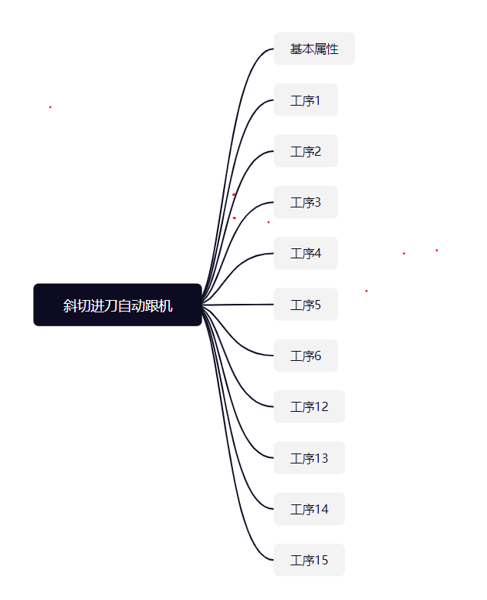

 | 自动跟机基本属性

 | 序号 | 基本属性 | 选择内容 | 最大值 | 最小值 | 参数属性(本地/全面) | 密码权限 | 输入类型 | 显示 | 默认值 | 单位 | 参数说明
 | 1 | 工艺ID | / | 10 | 1 | 全局 | 高级 | 整型输入 | 不显示 | 1 |  | 采煤工艺编号
 | 2 | 工艺名称 | / | 6 | 1 | 全局 | 高级 | 字符串 | 不显示 |  |  | 采煤工艺的名称
 | 3 | 煤机身长 | / | 100 | 3 | 全局 | 高级 | 整型输入 | 显示 | 10 |  | 采煤机身长相当于几个支架的宽度
 | 4 | 煤机限制 | / | 50 | 1 | 全局 | 高级 | 整型输入 | 显示 | 6 |  | 煤机位置变值不能大于煤机限制，否则会停止跟机
 | 5 | 预警时间 | / | 1000 | 1 | 全局 | 高级 | 整型输入 | 显示 | 10 |  | "跟机"开启后，全工作面支架控制器的声光报警器的预警时间
 | 6 | 工序数量 | / | 20 | 1 | 全局 | 高级 | 整型输入 | 不显示 | 10 |  | 特定采煤工艺条件下，采煤方式的总数量。默认值为斜切

工序1
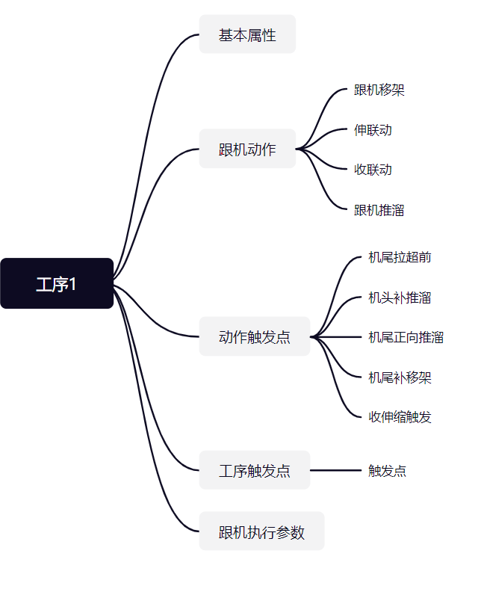

工序1

序号 | 基本属性 | 选择内容 | 最大值 | 最小值 | 参数属性(本地/全面) | 密码权限 | 输入类型 | 显示 | 默认值 | 单位 | 参数说明
1 | 工艺号 | / | 10 | 1 | 全局 | 高级 | 整型输入 | 不显示 | 1 |  | 采煤工艺编号
2 | 工艺名称 | / | 6 | 1 | 全局 | 高级 | 字符串 | 不显示 |  |  | 采煤工艺的名称
3 | 工序起始架号 | / | 100 | 3 | 全局 | 高级 | 整型输入 | 显示 | 10 |  | 工序的起始架号，即煤机位置能到达的起始位置
4 | 工序结束架号 | / | 50 | 1 | 全局 | 高级 | 整型输入 | 显示 | 6 |  | 工序的结束架号，即煤机位置能到达的结束位置
5 | 新的一刀开始 | / | 1000 | 1 | 全局 | 高级 | 整型输入 | 不显示 | 10 |  | 用于确认当前工序，是否为新的一刀开始
6 | 下一工序ID | / | 20 | 1 | 全局 | 高级 | 整型输入 | 不显示 | 10 |  | 下一工序的工序号，为0时工序号无效
跟机动作

序号 | 跟机移架 | 选择内容 | 最大值 | 最小值 | 参数属性(本地/全面) | 密码权限 | 输入类型 | 显示 | 默认值 | 单位 | 参数说明
1 | 跟机动作名称 | / | 6 | 1 | 全局 | 高级 | 字符串 | 不显示 | 默认值参考斜切进刀时特定采煤工艺的跟机动作名称 |  | 当前跟机动作的名称
2 | 关联动作类型 | 无/单动作/组合动作 | 2 | 0 | 全局 | 高级 | 选择项输入 | 不显示 | 默认值参考斜切进刀时特定采煤工艺的关联动作类型 |  | 当前跟机动作所关联的动作类型
3 | 关联动作ID | 单动作ID/组合动作ID | 1 | 0 | 全局 | 高级 | 选择型输入 | 特殊显示 | 默认值参考斜切进刀时特定采煤工艺的关联动作ID |  | 当前跟机动作关联的动作编号，单动作或组合动作均可，参考支架控制器的动作可编程模型
4 | 动作使能 | 禁止/允许 | 1 | 0 | 全局 | 高级 | 选择项输入 | 不显示 | 禁止(0) |  | 跟机动作是否使能
5 | 触发支架类型 | 无/中间架/机头超前支架/机尾超前支架/破碎机/自移转载/自移机尾/平板列车/应用场合8/应用场合9/应用场合10 | 10 | 0 | 全局 | 高级 | 选择项输入 | 不显示 | 默认值参考斜切进刀时特定采煤工艺的触发支架类型 |  | 当前跟机动作所触发的支架(控制器)类型
6 | 距离煤机位置 | / | 250 | -250 | 全局 | 高级 | 整型输入 | 显示 | 默认值参考斜切进刀时特定采煤工艺的距离煤机位置 |  | 距离煤机的相对位置，前负后正
7 | 触发动作范围 | / | 250 | 1 | 全局 | 高级 | 整型输入 | 显示 | 默认值参考斜切进刀时特定采煤工艺的触发动作范围 |  | 触发动作时的触发架数或单架触发时，进行补架的间隔架数
8 | 触发动作的方式 | 无/单架触发/顺序触发/间隔触发/重复触发 | 2 | 0 | 全局 | 高级 | 选择项输入 | 不显示 | 默认值参考斜切进刀时特定采煤工艺的触发方式 |  | 触发动作的具体方式
9 | 允许范围起始 | / | 250 | 1 | 全局 | 高级 | 整型输入 | 显示 | 与当前工序的范围起始相同 |  | 限定此跟机动作执行的范围起始
10 | 允许范围结束 | / | 250 | 1 | 全局 | 高级 | 整型输入 | 显示 | 与当前工序的范围结束相同 |  | 限定此跟机动作执行的范围结束
11 | 双向允许 | 禁止/允许 | 1 | 0 | 全局 | 高级 | 选择项输入 | 显示 | 默认值参考斜切进刀时特定采煤工艺是否允许反向 |  | 煤机返刀时(与当前工序运行方向不一致)时，是否执行当前跟机动作
以下为针对单架触发所设置参数
12 | 单架触发间隔补架 | 禁止/允许 | 1 | 0 | 全局 | 高级 | 选择项输入 | 显示 | 默认值参考斜切进刀时特定采煤工艺是否允许单架触发间隔补架 |  | 单架触发时，如发生丢架，则以设定的"触发动作范围"为间隔进行补架
13 | 触发条件类型 | 无/单动作/组合动作 | 2 | 0 | 全局 | 高级 | 选择项输入 | 不显示 | 默认值参考斜切进刀时特定采煤工艺的触发条件类型 |  | 当前工艺下此跟机动作的触发条件类型
14 | 触发条件ID | 无/单动作ID/组合动作ID | 2 | 0 | 全局 | 高级 | 选择项输入 | 特殊显示1 | 默认值参考斜切进刀时特定采煤工艺的触发条件ID |  | 需等待的动作ID达到触发ID，才可触发下一架/组的跟机动作
15 | 触发动作时刻 | 无/启动/运行/结束 | 3 | 0 | 全局 | 高级 | 选择项输入 | 不显示 | 默认值参考斜切进刀时特定采煤工艺的动作时刻 |  | 需等待的动作ID到达触发时刻，才可触发下一架/组的跟机动作。(选为运行时，如此动作已结束，则判定条件满足)
16 | 触发判定方法 | 无/>/< | 2 | 0 | 全局 | 高级 | 选择项输入 | 不显示 | 默认值参考斜切进刀时特定采煤工艺的触发方法 |  | 触发方法，如方法1：x>y;方法2：x=y;方法3:x<y
17 | 触发传感器ID | / |  |  | 全局 | 高级 | 选择项输入 | 特殊显示2 | 默认值参考斜切进刀时特定采煤工艺的触发方法 |  | 需等待传感器ID达到判定方法与判定数值，才可触发下一架/组跟机动作。
18 | 触发判定数值 | / | 65535 | 0 | 全局 | 高级 | 单精度浮点输入 | 不显示 | 默认值参考斜切进刀时特定采煤工艺的触发方法 |  | 需等待传感器ID达到判定方法与判定数值，才可触发下一架/组跟机动作。
19 | 触发最长延时 | / | 255 | 0 | 全局 | 高级 | 单精度浮点输入 | 不显示 | 默认值参考斜切进刀时特定采煤工艺的触发方法 |  | 触发本次架/组跟机动作后，最长等待特定时间，才可触发下一架/组跟机动作。
20 | 动作执行参数 | / |  |  | 全局 | 高级 |  | 不显示 | 默认值参考斜切进刀时特定采煤工艺的触发方法 |  | 上位机可以设置控制器执行此跟机动作的特定参数
序号 | 跟机收联动 | 选择内容 | 最大值 | 最小值 | 参数属性(本地/全面) | 密码权限 | 输入类型 | 显示 | 默认值 | 单位 | 参数说明
1 | 跟机动作名称 | / | 6 | 1 | 全局 | 高级 | 字符串 | 不显示 | 默认值参考斜切进刀时特定采煤工艺的跟机动作名称 |  | 当前跟机动作的名称
2 | 关联动作类型 | 无/单动作/组合动作 | 2 | 0 | 全局 | 高级 | 选择项输入 | 不显示 | 默认值参考斜切进刀时特定采煤工艺的关联动作类型 |  | 当前跟机动作所关联的动作类型
3 | 关联动作ID | 单动作ID/组合动作ID | 1 | 0 | 全局 | 高级 | 选择型输入 | 特殊显示 | 默认值参考斜切进刀时特定采煤工艺的关联动作ID |  | 当前跟机动作关联的动作编号，单动作或组合动作均可，参考支架控制器的动作可编程模型
4 | 动作使能 | 禁止/允许 | 1 | 0 | 全局 | 高级 | 选择项输入 | 不显示 | 禁止(0) |  | 跟机动作是否使能
5 | 触发支架类型 | 无/中间架/机头超前支架/机尾超前支架/破碎机/自移转载/自移机尾/平板列车/应用场合8/应用场合9/应用场合10 | 10 | 0 | 全局 | 高级 | 选择项输入 | 显示 | 默认值参考斜切进刀时特定采煤工艺的触发支架类型 |  | 当前跟机动作所触发的支架(控制器)类型
6 | 距离煤机位置 | / | 250 | -250 | 全局 | 高级 | 整型输入 | 显示 | 默认值参考斜切进刀时特定采煤工艺的距离煤机位置 |  | 距离煤机的相对位置，前负后正
7 | 触发动作范围 | / | 250 | 1 | 全局 | 高级 | 整型输入 | 显示 | 默认值参考斜切进刀时特定采煤工艺的触发动作范围 |  | 触发动作时的触发架数或单架触发时，进行补架的间隔架数
8 | 触发动作的方式 | 无/单架触发/顺序触发/间隔触发/重复触发 | 2 | 0 | 全局 | 高级 | 选择项输入 | 不显示 | 默认值参考斜切进刀时特定采煤工艺的触发方式 |  | 触发动作的具体方式
9 | 允许范围起始 | / | 250 | 1 | 全局 | 高级 | 整型输入 | 显示 | 与当前工序的范围起始相同 |  | 限定此跟机动作执行的范围起始
10 | 允许范围结束 | / | 250 | 1 | 全局 | 高级 | 整型输入 | 显示 | 与当前工序的范围结束相同 |  | 限定此跟机动作执行的范围结束
11 | 双向允许 | 禁止/允许 | 1 | 0 | 全局 | 高级 | 选择项输入 | 显示 | 默认值参考斜切进刀时特定采煤工艺是否允许反向 |  | 煤机返刀时(与当前工序运行方向不一致)时，是否执行当前跟机动作
12 | 单架触发间隔补架 | 禁止/允许 | 1 | 0 | 全局 | 高级 | 选择项输入 | 显示 | 默认值参考斜切进刀时特定采煤工艺是否允许单架触发间隔补架 |  | 单架触发时，如发生丢架，则以设定的"触发动作范围"为间隔进行补架
13 | 触发条件类型 | 无/单动作/组合动作 | 2 | 0 | 全局 | 高级 | 选择项输入 | 不显示 | 默认值参考斜切进刀时特定采煤工艺的触发条件类型 |  | 当前工艺下此跟机动作的触发条件类型
14 | 触发条件ID | 无/单动作ID/组合动作ID | 2 | 0 | 全局 | 高级 | 选择项输入 | 特殊显示1 | 默认值参考斜切进刀时特定采煤工艺的触发条件ID |  | 需等待的动作ID达到触发ID，才可触发下一架/组的跟机动作
15 | 触发动作时刻 | 无/启动/运行/结束 | 3 | 0 | 全局 | 高级 | 选择项输入 | 不显示 | 默认值参考斜切进刀时特定采煤工艺的动作时刻 |  | 需等待的动作ID到达触发时刻，才可触发下一架/组的跟机动作。(选为运行时，如此动作已结束，则判定条件满足)
16 | 触发判定方法 | 无/>/< | 2 | 0 | 全局 | 高级 | 选择项输入 | 不显示 | 默认值参考斜切进刀时特定采煤工艺的触发方法 |  | 触发方法，如方法1：x>y;方法2：x=y;方法3:x<y
17 | 触发传感器ID | / |  |  | 全局 | 高级 | 选择项输入 | 特殊显示2 | 默认值参考斜切进刀时特定采煤工艺的触发方法 |  | 需等待传感器ID达到判定方法与判定数值，才可触发下一架/组跟机动作。
18 | 触发判定数值 | / | 65535 | 0 | 全局 | 高级 | 单精度浮点输入 | 不显示 | 默认值参考斜切进刀时特定采煤工艺的触发方法 |  | 需等待传感器ID达到判定方法与判定数值，才可触发下一架/组跟机动作。
19 | 触发最长延时 | / | 255 | 0 | 全局 | 高级 | 单精度浮点输入 | 不显示 | 默认值参考斜切进刀时特定采煤工艺的触发方法 |  | 触发本次架/组跟机动作后，最长等待特定时间，才可触发下一架/组跟机动作。
20 | 动作执行参数 | / |  |  | 全局 | 高级 |  | 不显示 | 默认值参考斜切进刀时特定采煤工艺的触发方法 |  | 上位机可以设置控制器执行此跟机动作的特定参数
序号 | 跟机伸联动 | 选择内容 | 最大值 | 最小值 | 参数属性(本地/全面) | 密码权限 | 输入类型 | 显示 | 默认值 | 单位 | 参数说明
1 | 跟机动作名称 | / | 6 | 1 | 全局 | 高级 | 字符串 | 不显示 | 默认值参考斜切进刀时特定采煤工艺的跟机动作名称 |  | 当前跟机动作的名称
2 | 关联动作类型 | 无/单动作/组合动作 | 2 | 0 | 全局 | 高级 | 选择项输入 | 不显示 | 默认值参考斜切进刀时特定采煤工艺的关联动作类型 |  | 当前跟机动作所关联的动作类型
3 | 关联动作ID | 单动作ID/组合动作ID | 1 | 0 | 全局 | 高级 | 选择型输入 | 特殊显示 | 默认值参考斜切进刀时特定采煤工艺的关联动作ID |  | 当前跟机动作关联的动作编号，单动作或组合动作均可，参考支架控制器的动作可编程模型
4 | 动作使能 | 禁止/允许 | 1 | 0 | 全局 | 高级 | 选择项输入 | 不显示 | 禁止(0) |  | 跟机动作是否使能
5 | 触发支架类型 | 无/中间架/机头超前支架/机尾超前支架/破碎机/自移转载/自移机尾/平板列车/应用场合8/应用场合9/应用场合10 | 10 | 0 | 全局 | 高级 | 选择项输入 | 显示 | 默认值参考斜切进刀时特定采煤工艺的触发支架类型 |  | 当前跟机动作所触发的支架(控制器)类型
6 | 距离煤机位置 | / | 250 | -250 | 全局 | 高级 | 整型输入 | 显示 | 默认值参考斜切进刀时特定采煤工艺的距离煤机位置 |  | 距离煤机的相对位置，前负后正
7 | 触发动作范围 | / | 250 | 1 | 全局 | 高级 | 整型输入 | 显示 | 默认值参考斜切进刀时特定采煤工艺的触发动作范围 |  | 触发动作时的触发架数或单架触发时，进行补架的间隔架数
8 | 触发动作的方式 | 无/单架触发/顺序触发/间隔触发/重复触发 | 2 | 0 | 全局 | 高级 | 选择项输入 | 不显示 | 默认值参考斜切进刀时特定采煤工艺的触发方式 |  | 触发动作的具体方式
9 | 允许范围起始 | / | 250 | 1 | 全局 | 高级 | 整型输入 | 显示 | 与当前工序的范围起始相同 |  | 限定此跟机动作执行的范围起始
10 | 允许范围结束 | / | 250 | 1 | 全局 | 高级 | 整型输入 | 显示 | 与当前工序的范围结束相同 |  | 限定此跟机动作执行的范围结束
11 | 双向允许 | 禁止/允许 | 1 | 0 | 全局 | 高级 | 选择项输入 | 显示 | 默认值参考斜切进刀时特定采煤工艺是否允许反向 |  | 煤机返刀时(与当前工序运行方向不一致)时，是否执行当前跟机动作
12 | 单架触发间隔补架 | 禁止/允许 | 1 | 0 | 全局 | 高级 | 选择项输入 | 显示 | 默认值参考斜切进刀时特定采煤工艺是否允许单架触发间隔补架 |  | 单架触发时，如发生丢架，则以设定的"触发动作范围"为间隔进行补架
13 | 触发条件类型 | 无/单动作/组合动作 | 2 | 0 | 全局 | 高级 | 选择项输入 | 不显示 | 默认值参考斜切进刀时特定采煤工艺的触发条件类型 |  | 当前工艺下此跟机动作的触发条件类型
14 | 触发条件ID | 无/单动作ID/组合动作ID | 2 | 0 | 全局 | 高级 | 选择项输入 | 特殊显示1 | 默认值参考斜切进刀时特定采煤工艺的触发条件ID |  | 需等待的动作ID达到触发ID，才可触发下一架/组的跟机动作
15 | 触发动作时刻 | 无/启动/运行/结束 | 3 | 0 | 全局 | 高级 | 选择项输入 | 不显示 | 默认值参考斜切进刀时特定采煤工艺的动作时刻 |  | 需等待的动作ID到达触发时刻，才可触发下一架/组的跟机动作。(选为运行时，如此动作已结束，则判定条件满足)
16 | 触发判定方法 | 无/>/< | 2 | 0 | 全局 | 高级 | 选择项输入 | 不显示 | 默认值参考斜切进刀时特定采煤工艺的触发方法 |  | 触发方法，如方法1：x>y;方法2：x=y;方法3:x<y
17 | 触发传感器ID | / |  |  | 全局 | 高级 | 选择项输入 | 特殊显示2 | 默认值参考斜切进刀时特定采煤工艺的触发方法 |  | 需等待传感器ID达到判定方法与判定数值，才可触发下一架/组跟机动作。
18 | 触发判定数值 | / | 65535 | 0 | 全局 | 高级 | 单精度浮点输入 | 不显示 | 默认值参考斜切进刀时特定采煤工艺的触发方法 |  | 需等待传感器ID达到判定方法与判定数值，才可触发下一架/组跟机动作。
19 | 触发最长延时 | / | 255 | 0 | 全局 | 高级 | 单精度浮点输入 | 不显示 | 默认值参考斜切进刀时特定采煤工艺的触发方法 |  | 触发本次架/组跟机动作后，最长等待特定时间，才可触发下一架/组跟机动作。
20 | 动作执行参数 | / |  |  | 全局 | 高级 |  | 不显示 | 默认值参考斜切进刀时特定采煤工艺的触发方法 |  | 上位机可以设置控制器执行此跟机动作的特定参数
序号 | 跟机推溜 | 选择内容 | 最大值 | 最小值 | 参数属性(本地/全面) | 密码权限 | 输入类型 | 显示 | 默认值 | 单位 | 参数说明
1 | 跟机动作名称 | / | 6 | 1 | 全局 | 高级 | 字符串 | 不显示 | 默认值参考斜切进刀时特定采煤工艺的跟机动作名称 |  | 当前跟机动作的名称
2 | 关联动作类型 | 无/单动作/组合动作 | 2 | 0 | 全局 | 高级 | 选择项输入 | 不显示 | 默认值参考斜切进刀时特定采煤工艺的关联动作类型 |  | 当前跟机动作所关联的动作类型
3 | 关联动作ID | 单动作ID/组合动作ID | 1 | 0 | 全局 | 高级 | 选择型输入 | 特殊显示 | 默认值参考斜切进刀时特定采煤工艺的关联动作ID |  | 当前跟机动作关联的动作编号，单动作或组合动作均可，参考支架控制器的动作可编程模型
4 | 动作使能 | 禁止/允许 | 1 | 0 | 全局 | 高级 | 选择项输入 | 不显示 | 禁止(0) |  | 跟机动作是否使能
5 | 触发支架类型 | 无/中间架/机头超前支架/机尾超前支架/破碎机/自移转载/自移机尾/平板列车/应用场合8/应用场合9/应用场合10 | 10 | 0 | 全局 | 高级 | 选择项输入 | 显示 | 默认值参考斜切进刀时特定采煤工艺的触发支架类型 |  | 当前跟机动作所触发的支架(控制器)类型
6 | 距离煤机位置 | / | 250 | -250 | 全局 | 高级 | 整型输入 | 显示 | 默认值参考斜切进刀时特定采煤工艺的距离煤机位置 |  | 距离煤机的相对位置，前负后正
7 | 触发动作范围 | / | 250 | 1 | 全局 | 高级 | 整型输入 | 显示 | 默认值参考斜切进刀时特定采煤工艺的触发动作范围 |  | 触发动作时的触发架数或单架触发时，进行补架的间隔架数
8 | 触发动作的方式 | 无/单架触发/顺序触发/间隔触发/重复触发 | 2 | 0 | 全局 | 高级 | 选择项输入 | 不显示 | 默认值参考斜切进刀时特定采煤工艺的触发方式 |  | 触发动作的具体方式
9 | 允许范围起始 | / | 250 | 1 | 全局 | 高级 | 整型输入 | 显示 | 与当前工序的范围起始相同 |  | 限定此跟机动作执行的范围起始
10 | 允许范围结束 | / | 250 | 1 | 全局 | 高级 | 整型输入 | 显示 | 与当前工序的范围结束相同 |  | 限定此跟机动作执行的范围结束
11 | 双向允许 | 禁止/允许 | 1 | 0 | 全局 | 高级 | 选择项输入 | 显示 | 默认值参考斜切进刀时特定采煤工艺是否允许反向 |  | 煤机返刀时(与当前工序运行方向不一致)时，是否执行当前跟机动作
12 | 单架触发间隔补架 | 禁止/允许 | 1 | 0 | 全局 | 高级 | 选择项输入 | 显示 | 默认值参考斜切进刀时特定采煤工艺是否允许单架触发间隔补架 |  | 单架触发时，如发生丢架，则以设定的"触发动作范围"为间隔进行补架
13 | 触发条件类型 | 无/单动作/组合动作 | 2 | 0 | 全局 | 高级 | 选择项输入 | 不显示 | 默认值参考斜切进刀时特定采煤工艺的触发条件类型 |  | 当前工艺下此跟机动作的触发条件类型
14 | 触发条件ID | 无/单动作ID/组合动作ID | 2 | 0 | 全局 | 高级 | 选择项输入 | 特殊显示1 | 默认值参考斜切进刀时特定采煤工艺的触发条件ID |  | 需等待的动作ID达到触发ID，才可触发下一架/组的跟机动作
15 | 触发动作时刻 | 无/启动/运行/结束 | 3 | 0 | 全局 | 高级 | 选择项输入 | 不显示 | 默认值参考斜切进刀时特定采煤工艺的动作时刻 |  | 需等待的动作ID到达触发时刻，才可触发下一架/组的跟机动作。(选为运行时，如此动作已结束，则判定条件满足)
16 | 触发判定方法 | 无/>/< | 2 | 0 | 全局 | 高级 | 选择项输入 | 不显示 | 默认值参考斜切进刀时特定采煤工艺的触发方法 |  | 触发方法，如方法1：x>y;方法2：x=y;方法3:x<y
17 | 触发传感器ID | / |  |  | 全局 | 高级 | 选择项输入 | 特殊显示2 | 默认值参考斜切进刀时特定采煤工艺的触发方法 |  | 需等待传感器ID达到判定方法与判定数值，才可触发下一架/组跟机动作。
18 | 触发判定数值 | / | 65535 | 0 | 全局 | 高级 | 单精度浮点输入 | 不显示 | 默认值参考斜切进刀时特定采煤工艺的触发方法 |  | 需等待传感器ID达到判定方法与判定数值，才可触发下一架/组跟机动作。
19 | 触发最长延时 | / | 255 | 0 | 全局 | 高级 | 单精度浮点输入 | 不显示 | 默认值参考斜切进刀时特定采煤工艺的触发方法 |  | 触发本次架/组跟机动作后，最长等待特定时间，才可触发下一架/组跟机动作。
20 | 动作执行参数 | / |  |  | 全局 | 高级 |  | 不显示 | 默认值参考斜切进刀时特定采煤工艺的触发方法 |  | 上位机可以设置控制器执行此跟机动作的特定参数
动作触发点

序号 | 机尾拉超前 | 选择内容 | 最大值 | 最小值 | 参数属性(本地/全面) | 密码权限 | 输入类型 | 显示 | 默认值 | 单位 | 参数说明
1 | 触发点号 | / | 250 | 1 | 全局 | 高级 | 整型输入 | 显示 | 1 |  | 工作面上,触发动作的支架控制器ID
2 | 触发点名称 | / |  |  | 全局 | 高级 | 字符串 | 不显示 | 无 |  | 当前动作触发点的名称
3 | 触发点使能 | 禁止/允许 | 1 | 0 | 全局 | 高级 | 选择项输入 | 显示 | 1 |  | 触发点是否使能
4 | 等待设备类型 | 无/中间架/机头超前支架/机尾超前支架/破碎机/自移转载/自移机尾/平板列车/应用场合8/应用场合9/应用场合10 | 10 | 0 | 全局 | 高级 | 字符串 | 不显示 | 默认值参考斜切进刀T特定采煤工艺的触发支架类型 |  | 当前跟机动作，所触发的支架(控制器)类型
5 | 等待设备编号 |  | 250 | 0 | 全局 | 高级 | 整型输入 | 不显示 | 1 |  | 等待特定设备类型具体支架控制器ID
6 | 等待条件类型 | 无/单动作/组合动作 | 2 | 0 | 全局 | 高级 | 选择项输入 | 不显示 | 默认值参考斜切进刀特定采煤工艺的条件类型 |  | 需等待的动作类型
7 | 等待条件ID | 无/单动作ID/组合动作ID | 2 |  | 全局 | 高级 | 选择项输入 | 特殊显示1 | 默认值参考斜切进刀特定采煤工艺的条件ID |  | 需等待的动作ID达到触发条件ID，才可触发下述设定动作。
8 | 等待动作时刻 | 启动/运行/结束 | 2 | 0 | 全局 | 高级 | 选择项输入 | 不显示 | 默认值参考斜切进刀特定采煤工艺的动作时刻 |  | 需等待的动作ID达到触发时刻，才可触发下述设定动作。(选为运行时，如此动作已结束，则判定动作条件满足)
9 | 等待判定方法 | 无/>/< | 2 | 0 | 全局 | 高级 | 选择项输入 | 不显示 | 默认值参考斜切进刀特定采煤工艺的触发方法 |  | 触发方法，如方法1：x>y;方法2:x==y;方法3：x<y
10 | 等待传感器ID | 传感器ID |  |  | 全局 | 高级 | 选择项输入 | 特殊显示2 | 默认值参考斜切进刀特定采煤工艺的传感器ID |  | 需等待传感器ID达到判定方法与判定数值，才可触发下述设定动作。
11 | 等待判定数值 | / | 65535 | 0 | 全局 | 高级 | 单精度浮点输入 | 不显示 | 默认值参考斜切进刀特定采煤工艺的判定数值 |  | 需等待传感器ID达到判定方法与判定数值，才可触发下述设定动作。
12 | 等待最长延时 | / | 255 | 0 | 全局 | 高级 | 单精度浮点输入 | 不显示 | 默认值参考斜切进刀特定采煤工艺的最长延时 |  | 最长等待特定时间，才可触发下述设定动作。
13 | 触发支架类型 | 中间架/机头超前支架/机尾超前支架/破碎机/自移转载/自移机尾/平板列车/应用场合8/应用场合9/应用场合10 | 9 | 0 | 全局 | 高级 | 字符串 | 不显示 | 默认值参考斜切进刀特定采煤工艺的触发支架类型 |  | 当前跟机动作，所触发的支架(控制器)类型
14 | 触发动作类型 | 无/单动作/组合动作 | 2 | 0 | 全局 | 高级 | 选择项输入 | 不显示 | 默认值参考斜切进刀特定采煤工艺的触发支架类型
15 | 触发动作ID: | 单动作ID/组合动作ID |  |  | 全局 | 高级 | 选择项输入 | 特殊显示1 | 默认值参考斜切进刀特定采煤工艺的触发动作ID |  | 触发动作的具体ID
16 | 触发起始架号： | / | 250 | 1 | 全局 | 高级 | 整型输入 | 显示 | 默认值参考斜切进刀特定采煤工艺的触发起始架号 |  | 触发动作时，起始架号。
17 | 触发结束架号： | / | 250 | 1 | 全局 | 高级 | 整型输入 | 显示 | 默认值参考斜切进刀特定采煤工艺的触发结束架号 |  | 触发动作时，结束架号。
18 | 组内架数: | / | 250 | 1 | 全局 | 高级 | 整型输入 | 显示 | 默认值参考斜切进刀特定采煤工艺的组内架数 |  | 触发动作范围时，进行分组时，每一组的组内架数。
19 | 触发条件类型 | 无/单动作/组合动作 | 2 | 0 | 全局 | 高级 | 选择项输入 | 不显示 | 默认值参考斜切进刀特定采煤工艺的条件类型 |  | 需等待的动作类型
20 | 触发条件ID | 单动作ID/组合动作ID |  |  | 全局 | 高级 | 选择项输入 | 特殊显示1 | 默认值参考斜切进刀特定采煤工艺的条件ID |  | 需等待的动作ID达到触发时刻，才可触发下一架/组的跟机动作。
21 | 触发动作时刻 | 无/启动/运行/结束 | 3 | 0 | 全局 | 高级 | 选择项输入 | 不显示 | 默认值参考斜切进刀特定采煤工艺的动作时刻 |  | 需等待的动作ID达到触发时刻，才可触发下一架/组的跟机动作。(选为运行时，如此动作已结束，则判定动作条件满足)
22 | 触发判定方法 | 无、>、< | 2 | 0 | 全局 | 高级 | 选择项输入 | 不显示 | 默认值参考斜切进刀特定采煤工艺的判定方法 |  | 触发方法，如方法1：x>y;方法2:x==y;方法3：x<y
23 | 触发传感器ID | 传感器ID |  |  | 全局 | 高级 | 选择项输入 | 特殊显示2 | 默认值参考斜切进刀特定采煤工艺的传感器ID |  | 需等待传感器ID达到判定方法与判定数值，才可触发下一架/组跟机动作。
24 | 触发判定数值 | / | 65535 | 0 | 全局 | 高级 | 单精度浮点输入 | 不显示 | 默认值参考斜切进刀特定采煤工艺的判定数值 |  | 需等待传感器ID达到判定方法与判定数值，才可触发下一架/组跟机动作。
25 | 触发最长延时 | / | 255 | 0 | 全局 | 高级 | 单精度浮点输入 | 不显示 | 默认值参考斜切进刀特定采煤工艺的最长延时 |  | 触发本次架/组跟机动作后，最长等待特定时间，才可触发下一架/组跟机动作。
26 | 动作执行参数 |  |  |  | 全局 | 高级 |  | 不显示 |  |  | 上位机可以设置控制器执行此跟机动作的特定参数
序号 | 机头补推溜 | 选择内容 | 最大值 | 最小值 | 参数属性(本地/全面) | 密码权限 | 输入类型 | 显示 | 默认值 | 单位 | 参数说明
1 | 触发点号 | / | 250 | 1 | 全局 | 高级 | 整型输入 | 显示 | 1 |  | 工作面上,触发动作的支架控制器ID
2 | 触发点名称 | / |  |  | 全局 | 高级 | 字符串 | 不显示 | 无 |  | 当前动作触发点的名称
3 | 触发点使能 | 禁止/允许 | 1 | 0 | 全局 | 高级 | 选择项输入 | 显示 | 1 |  | 触发点是否使能
4 | 等待设备类型 | 无/中间架/机头超前支架/机尾超前支架/破碎机/自移转载/自移机尾/平板列车/应用场合8/应用场合9/应用场合10 | 10 | 0 | 全局 | 高级 | 字符串 | 不显示 | 默认值参考斜切进刀T特定采煤工艺的触发支架类型 |  | 当前跟机动作，所触发的支架(控制器)类型
5 | 等待设备编号 |  | 250 | 0 | 全局 | 高级 | 整型输入 | 不显示 | 1 |  | 等待特定设备类型具体支架控制器ID
6 | 等待条件类型 | 无/单动作/组合动作 | 2 | 0 | 全局 | 高级 | 选择项输入 | 不显示 | 默认值参考斜切进刀特定采煤工艺的条件类型 |  | 需等待的动作类型
7 | 等待条件ID | 无/单动作ID/组合动作ID | 2 |  | 全局 | 高级 | 选择项输入 | 特殊显示1 | 默认值参考斜切进刀特定采煤工艺的条件ID |  | 需等待的动作ID达到触发条件ID，才可触发下述设定动作。
8 | 等待动作时刻 | 启动/运行/结束 | 2 | 0 | 全局 | 高级 | 选择项输入 | 不显示 | 默认值参考斜切进刀特定采煤工艺的动作时刻 |  | 需等待的动作ID达到触发时刻，才可触发下述设定动作。(选为运行时，如此动作已结束，则判定动作条件满足)
9 | 等待判定方法 | 无/>/< | 2 | 0 | 全局 | 高级 | 选择项输入 | 不显示 | 默认值参考斜切进刀特定采煤工艺的触发方法 |  | 触发方法，如方法1：x>y;方法2:x==y;方法3：x<y
10 | 等待传感器ID | 传感器ID |  |  | 全局 | 高级 | 选择项输入 | 特殊显示2 | 默认值参考斜切进刀特定采煤工艺的传感器ID |  | 需等待传感器ID达到判定方法与判定数值，才可触发下述设定动作。
11 | 等待判定数值 | / | 65535 | 0 | 全局 | 高级 | 单精度浮点输入 | 不显示 | 默认值参考斜切进刀特定采煤工艺的判定数值 |  | 需等待传感器ID达到判定方法与判定数值，才可触发下述设定动作。
12 | 等待最长延时 | / | 255 | 0 | 全局 | 高级 | 单精度浮点输入 | 不显示 | 默认值参考斜切进刀特定采煤工艺的最长延时 |  | 最长等待特定时间，才可触发下述设定动作。
13 | 触发支架类型 | 中间架/机头超前支架/机尾超前支架/破碎机/自移转载/自移机尾/平板列车/应用场合8/应用场合9/应用场合10 | 9 | 0 | 全局 | 高级 | 字符串 | 不显示 | 默认值参考斜切进刀特定采煤工艺的触发支架类型 |  | 当前跟机动作，所触发的支架(控制器)类型
14 | 触发动作类型 | 无/单动作/组合动作 | 2 | 0 | 全局 | 高级 | 选择项输入 | 不显示 | 默认值参考斜切进刀特定采煤工艺的触发支架类型
15 | 触发动作ID: | 单动作ID/组合动作ID |  |  | 全局 | 高级 | 选择项输入 | 特殊显示1 | 默认值参考斜切进刀特定采煤工艺的触发动作ID |  | 触发动作的具体ID
16 | 触发起始架号： | / | 250 | 1 | 全局 | 高级 | 整型输入 | 显示 | 默认值参考斜切进刀特定采煤工艺的触发起始架号 |  | 触发动作时，起始架号。
17 | 触发结束架号： | / | 250 | 1 | 全局 | 高级 | 整型输入 | 显示 | 默认值参考斜切进刀特定采煤工艺的触发结束架号 |  | 触发动作时，结束架号。
18 | 组内架数: | / | 250 | 1 | 全局 | 高级 | 整型输入 | 显示 | 默认值参考斜切进刀特定采煤工艺的组内架数 |  | 触发动作范围时，进行分组时，每一组的组内架数。
19 | 触发条件类型 | 无/单动作/组合动作 | 2 | 0 | 全局 | 高级 | 选择项输入 | 不显示 | 默认值参考斜切进刀特定采煤工艺的条件类型 |  | 需等待的动作类型
20 | 触发条件ID | 单动作ID/组合动作ID |  |  | 全局 | 高级 | 选择项输入 | 特殊显示1 | 默认值参考斜切进刀特定采煤工艺的条件ID |  | 需等待的动作ID达到触发时刻，才可触发下一架/组的跟机动作。
21 | 触发动作时刻 | 无/启动/运行/结束 | 3 | 0 | 全局 | 高级 | 选择项输入 | 不显示 | 默认值参考斜切进刀特定采煤工艺的动作时刻 |  | 需等待的动作ID达到触发时刻，才可触发下一架/组的跟机动作。(选为运行时，如此动作已结束，则判定动作条件满足)
22 | 触发判定方法 | 无、>、< | 2 | 0 | 全局 | 高级 | 选择项输入 | 不显示 | 默认值参考斜切进刀特定采煤工艺的判定方法 |  | 触发方法，如方法1：x>y;方法2:x==y;方法3：x<y
23 | 触发传感器ID | 传感器ID |  |  | 全局 | 高级 | 选择项输入 | 特殊显示2 | 默认值参考斜切进刀特定采煤工艺的传感器ID |  | 需等待传感器ID达到判定方法与判定数值，才可触发下一架/组跟机动作。
24 | 触发判定数值 | / | 65535 | 0 | 全局 | 高级 | 单精度浮点输入 | 不显示 | 默认值参考斜切进刀特定采煤工艺的判定数值 |  | 需等待传感器ID达到判定方法与判定数值，才可触发下一架/组跟机动作。
25 | 触发最长延时 | / | 255 | 0 | 全局 | 高级 | 单精度浮点输入 | 不显示 | 默认值参考斜切进刀特定采煤工艺的最长延时 |  | 触发本次架/组跟机动作后，最长等待特定时间，才可触发下一架/组跟机动作。
26 | 动作执行参数 |  |  |  | 全局 | 高级 |  | 不显示 |  |  | 上位机可以设置控制器执行此跟机动作的特定参数
序号 | 机尾正向推溜 | 选择内容 | 最大值 | 最小值 | 参数属性(本地/全面) | 密码权限 | 输入类型 | 显示 | 默认值 | 单位 | 参数说明
1 | 触发点号 | / | 250 | 1 | 全局 | 高级 | 整型输入 | 显示 | 1 |  | 工作面上,触发动作的支架控制器ID
2 | 触发点名称 | / |  |  | 全局 | 高级 | 字符串 | 不显示 | 无 |  | 当前动作触发点的名称
3 | 触发点使能 | 禁止/允许 | 1 | 0 | 全局 | 高级 | 选择项输入 | 显示 | 1 |  | 触发点是否使能
4 | 等待设备类型 | 无/中间架/机头超前支架/机尾超前支架/破碎机/自移转载/自移机尾/平板列车/应用场合8/应用场合9/应用场合10 | 10 | 0 | 全局 | 高级 | 字符串 | 不显示 | 默认值参考斜切进刀T特定采煤工艺的触发支架类型 |  | 当前跟机动作，所触发的支架(控制器)类型
5 | 等待设备编号 |  | 250 | 0 | 全局 | 高级 | 整型输入 | 不显示 | 1 |  | 等待特定设备类型具体支架控制器ID
6 | 等待条件类型 | 无/单动作/组合动作 | 2 | 0 | 全局 | 高级 | 选择项输入 | 不显示 | 默认值参考斜切进刀特定采煤工艺的条件类型 |  | 需等待的动作类型
7 | 等待条件ID | 无/单动作ID/组合动作ID | 2 |  | 全局 | 高级 | 选择项输入 | 特殊显示1 | 默认值参考斜切进刀特定采煤工艺的条件ID |  | 需等待的动作ID达到触发条件ID，才可触发下述设定动作。
8 | 等待动作时刻 | 启动/运行/结束 | 2 | 0 | 全局 | 高级 | 选择项输入 | 不显示 | 默认值参考斜切进刀特定采煤工艺的动作时刻 |  | 需等待的动作ID达到触发时刻，才可触发下述设定动作。(选为运行时，如此动作已结束，则判定动作条件满足)
9 | 等待判定方法 | 无/>/< | 2 | 0 | 全局 | 高级 | 选择项输入 | 不显示 | 默认值参考斜切进刀特定采煤工艺的触发方法 |  | 触发方法，如方法1：x>y;方法2:x==y;方法3：x<y
10 | 等待传感器ID | 传感器ID |  |  | 全局 | 高级 | 选择项输入 | 特殊显示2 | 默认值参考斜切进刀特定采煤工艺的传感器ID |  | 需等待传感器ID达到判定方法与判定数值，才可触发下述设定动作。
11 | 等待判定数值 | / | 65535 | 0 | 全局 | 高级 | 单精度浮点输入 | 不显示 | 默认值参考斜切进刀特定采煤工艺的判定数值 |  | 需等待传感器ID达到判定方法与判定数值，才可触发下述设定动作。
12 | 等待最长延时 | / | 255 | 0 | 全局 | 高级 | 单精度浮点输入 | 不显示 | 默认值参考斜切进刀特定采煤工艺的最长延时 |  | 最长等待特定时间，才可触发下述设定动作。
13 | 触发支架类型 | 中间架/机头超前支架/机尾超前支架/破碎机/自移转载/自移机尾/平板列车/应用场合8/应用场合9/应用场合10 | 9 | 0 | 全局 | 高级 | 字符串 | 不显示 | 默认值参考斜切进刀特定采煤工艺的触发支架类型 |  | 当前跟机动作，所触发的支架(控制器)类型
14 | 触发动作类型 | 无/单动作/组合动作 | 2 | 0 | 全局 | 高级 | 选择项输入 | 不显示 | 默认值参考斜切进刀特定采煤工艺的触发支架类型
15 | 触发动作ID: | 单动作ID/组合动作ID |  |  | 全局 | 高级 | 选择项输入 | 特殊显示1 | 默认值参考斜切进刀特定采煤工艺的触发动作ID |  | 触发动作的具体ID
16 | 触发起始架号： | / | 250 | 1 | 全局 | 高级 | 整型输入 | 显示 | 默认值参考斜切进刀特定采煤工艺的触发起始架号 |  | 触发动作时，起始架号。
17 | 触发结束架号： | / | 250 | 1 | 全局 | 高级 | 整型输入 | 显示 | 默认值参考斜切进刀特定采煤工艺的触发结束架号 |  | 触发动作时，结束架号。
18 | 组内架数: | / | 250 | 1 | 全局 | 高级 | 整型输入 | 显示 | 默认值参考斜切进刀特定采煤工艺的组内架数 |  | 触发动作范围时，进行分组时，每一组的组内架数。
19 | 触发条件类型 | 无/单动作/组合动作 | 2 | 0 | 全局 | 高级 | 选择项输入 | 不显示 | 默认值参考斜切进刀特定采煤工艺的条件类型 |  | 需等待的动作类型
20 | 触发条件ID | 单动作ID/组合动作ID |  |  | 全局 | 高级 | 选择项输入 | 特殊显示1 | 默认值参考斜切进刀特定采煤工艺的条件ID |  | 需等待的动作ID达到触发时刻，才可触发下一架/组的跟机动作。
21 | 触发动作时刻 | 无/启动/运行/结束 | 3 | 0 | 全局 | 高级 | 选择项输入 | 不显示 | 默认值参考斜切进刀特定采煤工艺的动作时刻 |  | 需等待的动作ID达到触发时刻，才可触发下一架/组的跟机动作。(选为运行时，如此动作已结束，则判定动作条件满足)
22 | 触发判定方法 | 无、>、< | 2 | 0 | 全局 | 高级 | 选择项输入 | 不显示 | 默认值参考斜切进刀特定采煤工艺的判定方法 |  | 触发方法，如方法1：x>y;方法2:x==y;方法3：x<y
23 | 触发传感器ID | 传感器ID |  |  | 全局 | 高级 | 选择项输入 | 特殊显示2 | 默认值参考斜切进刀特定采煤工艺的传感器ID |  | 需等待传感器ID达到判定方法与判定数值，才可触发下一架/组跟机动作。
24 | 触发判定数值 | / | 65535 | 0 | 全局 | 高级 | 单精度浮点输入 | 不显示 | 默认值参考斜切进刀特定采煤工艺的判定数值 |  | 需等待传感器ID达到判定方法与判定数值，才可触发下一架/组跟机动作。
25 | 触发最长延时 | / | 255 | 0 | 全局 | 高级 | 单精度浮点输入 | 不显示 | 默认值参考斜切进刀特定采煤工艺的最长延时 |  | 触发本次架/组跟机动作后，最长等待特定时间，才可触发下一架/组跟机动作。
26 | 动作执行参数 |  |  |  | 全局 | 高级 |  | 不显示 |  |  | 上位机可以设置控制器执行此跟机动作的特定参数
序号 | 机尾补移架 | 选择内容 | 最大值 | 最小值 | 参数属性(本地/全面) | 密码权限 | 输入类型 | 显示 | 默认值 | 单位 | 参数说明
1 | 触发点号 | / | 250 | 1 | 全局 | 高级 | 整型输入 | 显示 | 1 |  | 工作面上,触发动作的支架控制器ID
2 | 触发点名称 | / |  |  | 全局 | 高级 | 字符串 | 不显示 | 无 |  | 当前动作触发点的名称
3 | 触发点使能 | 禁止/允许 | 1 | 0 | 全局 | 高级 | 选择项输入 | 显示 | 1 |  | 触发点是否使能
4 | 等待设备类型 | 无/中间架/机头超前支架/机尾超前支架/破碎机/自移转载/自移机尾/平板列车/应用场合8/应用场合9/应用场合10 | 10 | 0 | 全局 | 高级 | 字符串 | 不显示 | 默认值参考斜切进刀T特定采煤工艺的触发支架类型 |  | 当前跟机动作，所触发的支架(控制器)类型
5 | 等待设备编号 |  | 250 | 0 | 全局 | 高级 | 整型输入 | 不显示 | 1 |  | 等待特定设备类型具体支架控制器ID
6 | 等待条件类型 | 无/单动作/组合动作 | 2 | 0 | 全局 | 高级 | 选择项输入 | 不显示 | 默认值参考斜切进刀特定采煤工艺的条件类型 |  | 需等待的动作类型
7 | 等待条件ID | 无/单动作ID/组合动作ID | 2 |  | 全局 | 高级 | 选择项输入 | 特殊显示1 | 默认值参考斜切进刀特定采煤工艺的条件ID |  | 需等待的动作ID达到触发条件ID，才可触发下述设定动作。
8 | 等待动作时刻 | 启动/运行/结束 | 2 | 0 | 全局 | 高级 | 选择项输入 | 不显示 | 默认值参考斜切进刀特定采煤工艺的动作时刻 |  | 需等待的动作ID达到触发时刻，才可触发下述设定动作。(选为运行时，如此动作已结束，则判定动作条件满足)
9 | 等待判定方法 | 无/>/< | 2 | 0 | 全局 | 高级 | 选择项输入 | 不显示 | 默认值参考斜切进刀特定采煤工艺的触发方法 |  | 触发方法，如方法1：x>y;方法2:x==y;方法3：x<y
10 | 等待传感器ID | 传感器ID |  |  | 全局 | 高级 | 选择项输入 | 特殊显示2 | 默认值参考斜切进刀特定采煤工艺的传感器ID |  | 需等待传感器ID达到判定方法与判定数值，才可触发下述设定动作。
11 | 等待判定数值 | / | 65535 | 0 | 全局 | 高级 | 单精度浮点输入 | 不显示 | 默认值参考斜切进刀特定采煤工艺的判定数值 |  | 需等待传感器ID达到判定方法与判定数值，才可触发下述设定动作。
12 | 等待最长延时 | / | 255 | 0 | 全局 | 高级 | 单精度浮点输入 | 不显示 | 默认值参考斜切进刀特定采煤工艺的最长延时 |  | 最长等待特定时间，才可触发下述设定动作。
13 | 触发支架类型 | 中间架/机头超前支架/机尾超前支架/破碎机/自移转载/自移机尾/平板列车/应用场合8/应用场合9/应用场合10 | 9 | 0 | 全局 | 高级 | 字符串 | 不显示 | 默认值参考斜切进刀特定采煤工艺的触发支架类型 |  | 当前跟机动作，所触发的支架(控制器)类型
14 | 触发动作类型 | 无/单动作/组合动作 | 2 | 0 | 全局 | 高级 | 选择项输入 | 不显示 | 默认值参考斜切进刀特定采煤工艺的触发支架类型
15 | 触发动作ID: | 单动作ID/组合动作ID |  |  | 全局 | 高级 | 选择项输入 | 特殊显示1 | 默认值参考斜切进刀特定采煤工艺的触发动作ID |  | 触发动作的具体ID
16 | 触发起始架号： | / | 250 | 1 | 全局 | 高级 | 整型输入 | 显示 | 默认值参考斜切进刀特定采煤工艺的触发起始架号 |  | 触发动作时，起始架号。
17 | 触发结束架号： | / | 250 | 1 | 全局 | 高级 | 整型输入 | 显示 | 默认值参考斜切进刀特定采煤工艺的触发结束架号 |  | 触发动作时，结束架号。
18 | 组内架数: | / | 250 | 1 | 全局 | 高级 | 整型输入 | 显示 | 默认值参考斜切进刀特定采煤工艺的组内架数 |  | 触发动作范围时，进行分组时，每一组的组内架数。
19 | 触发条件类型 | 无/单动作/组合动作 | 2 | 0 | 全局 | 高级 | 选择项输入 | 不显示 | 默认值参考斜切进刀特定采煤工艺的条件类型 |  | 需等待的动作类型
20 | 触发条件ID | 单动作ID/组合动作ID |  |  | 全局 | 高级 | 选择项输入 | 特殊显示1 | 默认值参考斜切进刀特定采煤工艺的条件ID |  | 需等待的动作ID达到触发时刻，才可触发下一架/组的跟机动作。
21 | 触发动作时刻 | 无/启动/运行/结束 | 3 | 0 | 全局 | 高级 | 选择项输入 | 不显示 | 默认值参考斜切进刀特定采煤工艺的动作时刻 |  | 需等待的动作ID达到触发时刻，才可触发下一架/组的跟机动作。(选为运行时，如此动作已结束，则判定动作条件满足)
22 | 触发判定方法 | 无、>、< | 2 | 0 | 全局 | 高级 | 选择项输入 | 不显示 | 默认值参考斜切进刀特定采煤工艺的判定方法 |  | 触发方法，如方法1：x>y;方法2:x==y;方法3：x<y
23 | 触发传感器ID | 传感器ID |  |  | 全局 | 高级 | 选择项输入 | 特殊显示2 | 默认值参考斜切进刀特定采煤工艺的传感器ID |  | 需等待传感器ID达到判定方法与判定数值，才可触发下一架/组跟机动作。
24 | 触发判定数值 | / | 65535 | 0 | 全局 | 高级 | 单精度浮点输入 | 不显示 | 默认值参考斜切进刀特定采煤工艺的判定数值 |  | 需等待传感器ID达到判定方法与判定数值，才可触发下一架/组跟机动作。
25 | 触发最长延时 | / | 255 | 0 | 全局 | 高级 | 单精度浮点输入 | 不显示 | 默认值参考斜切进刀特定采煤工艺的最长延时 |  | 触发本次架/组跟机动作后，最长等待特定时间，才可触发下一架/组跟机动作。
26 | 动作执行参数 |  |  |  | 全局 | 高级 |  | 不显示 |  |  | 上位机可以设置控制器执行此跟机动作的特定参数
序号 | 收伸缩触发 | 选择内容 | 最大值 | 最小值 | 参数属性(本地/全面) | 密码权限 | 输入类型 | 显示 | 默认值 | 单位 | 参数说明
1 | 触发点号 | / | 250 | 1 | 全局 | 高级 | 整型输入 | 显示 | 1 |  | 工作面上,触发动作的支架控制器ID
2 | 触发点名称 | / |  |  | 全局 | 高级 | 字符串 | 不显示 | 无 |  | 当前动作触发点的名称
3 | 触发点使能 | 禁止/允许 | 1 | 0 | 全局 | 高级 | 选择项输入 | 显示 | 1 |  | 触发点是否使能
4 | 等待设备类型 | 无/中间架/机头超前支架/机尾超前支架/破碎机/自移转载/自移机尾/平板列车/应用场合8/应用场合9/应用场合10 | 10 | 0 | 全局 | 高级 | 字符串 | 不显示 | 默认值参考斜切进刀T特定采煤工艺的触发支架类型 |  | 当前跟机动作，所触发的支架(控制器)类型
5 | 等待设备编号 |  | 250 | 0 | 全局 | 高级 | 整型输入 | 不显示 | 1 |  | 等待特定设备类型具体支架控制器ID
6 | 等待条件类型 | 无/单动作/组合动作 | 2 | 0 | 全局 | 高级 | 选择项输入 | 不显示 | 默认值参考斜切进刀特定采煤工艺的条件类型 |  | 需等待的动作类型
7 | 等待条件ID | 无/单动作ID/组合动作ID | 2 |  | 全局 | 高级 | 选择项输入 | 特殊显示1 | 默认值参考斜切进刀特定采煤工艺的条件ID |  | 需等待的动作ID达到触发条件ID，才可触发下述设定动作。
8 | 等待动作时刻 | 启动/运行/结束 | 2 | 0 | 全局 | 高级 | 选择项输入 | 不显示 | 默认值参考斜切进刀特定采煤工艺的动作时刻 |  | 需等待的动作ID达到触发时刻，才可触发下述设定动作。(选为运行时，如此动作已结束，则判定动作条件满足)
9 | 等待判定方法 | 无/>/< | 2 | 0 | 全局 | 高级 | 选择项输入 | 不显示 | 默认值参考斜切进刀特定采煤工艺的触发方法 |  | 触发方法，如方法1：x>y;方法2:x==y;方法3：x<y
10 | 等待传感器ID | 传感器ID |  |  | 全局 | 高级 | 选择项输入 | 特殊显示2 | 默认值参考斜切进刀特定采煤工艺的传感器ID |  | 需等待传感器ID达到判定方法与判定数值，才可触发下述设定动作。
11 | 等待判定数值 | / | 65535 | 0 | 全局 | 高级 | 单精度浮点输入 | 不显示 | 默认值参考斜切进刀特定采煤工艺的判定数值 |  | 需等待传感器ID达到判定方法与判定数值，才可触发下述设定动作。
12 | 等待最长延时 | / | 255 | 0 | 全局 | 高级 | 单精度浮点输入 | 不显示 | 默认值参考斜切进刀特定采煤工艺的最长延时 |  | 最长等待特定时间，才可触发下述设定动作。
13 | 触发支架类型 | 中间架/机头超前支架/机尾超前支架/破碎机/自移转载/自移机尾/平板列车/应用场合8/应用场合9/应用场合10 | 9 | 0 | 全局 | 高级 | 字符串 | 不显示 | 默认值参考斜切进刀特定采煤工艺的触发支架类型 |  | 当前跟机动作，所触发的支架(控制器)类型
14 | 触发动作类型 | 无/单动作/组合动作 | 2 | 0 | 全局 | 高级 | 选择项输入 | 不显示 | 默认值参考斜切进刀特定采煤工艺的触发支架类型
15 | 触发动作ID: | 单动作ID/组合动作ID |  |  | 全局 | 高级 | 选择项输入 | 特殊显示1 | 默认值参考斜切进刀特定采煤工艺的触发动作ID |  | 触发动作的具体ID
16 | 触发起始架号： | / | 250 | 1 | 全局 | 高级 | 整型输入 | 显示 | 默认值参考斜切进刀特定采煤工艺的触发起始架号 |  | 触发动作时，起始架号。
17 | 触发结束架号： | / | 250 | 1 | 全局 | 高级 | 整型输入 | 显示 | 默认值参考斜切进刀特定采煤工艺的触发结束架号 |  | 触发动作时，结束架号。
18 | 组内架数: | / | 250 | 1 | 全局 | 高级 | 整型输入 | 显示 | 默认值参考斜切进刀特定采煤工艺的组内架数 |  | 触发动作范围时，进行分组时，每一组的组内架数。
19 | 触发条件类型 | 无/单动作/组合动作 | 2 | 0 | 全局 | 高级 | 选择项输入 | 不显示 | 默认值参考斜切进刀特定采煤工艺的条件类型 |  | 需等待的动作类型
20 | 触发条件ID | 单动作ID/组合动作ID |  |  | 全局 | 高级 | 选择项输入 | 特殊显示1 | 默认值参考斜切进刀特定采煤工艺的条件ID |  | 需等待的动作ID达到触发时刻，才可触发下一架/组的跟机动作。
21 | 触发动作时刻 | 无/启动/运行/结束 | 3 | 0 | 全局 | 高级 | 选择项输入 | 不显示 | 默认值参考斜切进刀特定采煤工艺的动作时刻 |  | 需等待的动作ID达到触发时刻，才可触发下一架/组的跟机动作。(选为运行时，如此动作已结束，则判定动作条件满足)
22 | 触发判定方法 | 无、>、< | 2 | 0 | 全局 | 高级 | 选择项输入 | 不显示 | 默认值参考斜切进刀特定采煤工艺的判定方法 |  | 触发方法，如方法1：x>y;方法2:x==y;方法3：x<y
23 | 触发传感器ID | 传感器ID |  |  | 全局 | 高级 | 选择项输入 | 特殊显示2 | 默认值参考斜切进刀特定采煤工艺的传感器ID |  | 需等待传感器ID达到判定方法与判定数值，才可触发下一架/组跟机动作。
24 | 触发判定数值 | / | 65535 | 0 | 全局 | 高级 | 单精度浮点输入 | 不显示 | 默认值参考斜切进刀特定采煤工艺的判定数值 |  | 需等待传感器ID达到判定方法与判定数值，才可触发下一架/组跟机动作。
25 | 触发最长延时 | / | 255 | 0 | 全局 | 高级 | 单精度浮点输入 | 不显示 | 默认值参考斜切进刀特定采煤工艺的最长延时 |  | 触发本次架/组跟机动作后，最长等待特定时间，才可触发下一架/组跟机动作。
26 | 动作执行参数 |  |  |  | 全局 | 高级 |  | 不显示 |  |  | 上位机可以设置控制器执行此跟机动作的特定参数
工序触发点

序号 | 触发点1 | 选择内容 | 最大值 | 最小值 | 参数属性(本地/全面) | 密码权限 | 输入类型 | 显示 | 默认值 | 单位 | 参数说明
1 | 触发点号 | / | 250 | 1 | 全局 | 高级 | 整型输入 | 显示 | 1 |  | 工作面上,触发动作的支架控制器ID
2 | 触发点使能 | 禁止/允许 | 1 | 0 | 全局 | 高级 | 选择项输入 | 显示 | 1 |  | 触发点是否使能
3 | 等待设备类型 | 中间架/机头超前支架/机尾超前支架/破碎机/自移转载/自移机尾/平板列车/应用场合8/应用场合9/应用场合10 | 9 | 0 | 全局 | 高级 | 字符串 | 不显示 | 默认值参考斜切进刀T特定采煤工艺的触发支架类型 |  | 当前跟机动作，所触发的支架(控制器)类型
4 | 等待设备编号 |  | 250 | 0 | 全局 | 高级 | 整型输入 | 不显示 | 1 |  | 等待特定设备类型具体支架控制器ID
5 | 等待条件类型 | 无/单动作/组合动作 | 2 | 0 | 全局 | 高级 | 选择项输入 | 不显示 | 默认值参考斜切进刀特定采煤工艺的条件类型 |  | 需等待的动作类型
6 | 等待条件ID | 无/单动作ID/组合动作ID | 2 | 0 | 全局 | 高级 | 选择项输入 | 特殊显示1 | 默认值参考斜切进刀特定采煤工艺的条件ID |  | 需等待的动作ID达到触发条件ID，才可触发下一工序。
7 | 等待动作时刻 | 无/启动/运行/结束 | 3 | 0 | 全局 | 高级 | 选择项输入 | 不显示 | 默认值参考斜切进刀特定采煤工艺的动作时刻 |  | 需等待的动作ID达到触发时刻，才可触发下一工序。(选为运行时，如此动作已结束，则判定动作条件满足)
8 | 等待判定方法 | 无、>、< | 2 | 0 | 全局 | 高级 | 选择项输入 | 不显示 | 默认值参考斜切进刀特定采煤工艺的触发方法 |  | 触发方法，如方法1：x>y;方法2:x==y;方法3：x<y
9 | 等待传感器ID | 传感器ID |  |  | 全局 | 高级 | 选择项输入 | 特殊显示2 | 默认值参考斜切进刀特定采煤工艺的传感器ID |  | 需等待传感器ID达到判定方法与判定数值，才可触发下一工序。
10 | 等待判定数值 | / | 65535 | 0 | 全局 | 高级 | 单精度浮点输入 | 不显示 | 默认值参考斜切进刀特定采煤工艺的判定数值 |  | 需等待传感器ID达到判定方法与判定数值，才可触发下一工序。
11 | 等待最长延时 | / | 255 | 0 | 全局 | 高级 | 单精度浮点输入 | 显示 | 默认值参考斜切进刀特定采煤工艺的最长延时 | s | 到达设定位置后，最长等待特定时间，才可触发下一工序。
序号 | 跟机执行参数 | 选择内容 | 最大值 | 最小值 | 参数属性(本地/全面) | 密码权限 | 输入类型 | 显示 | 默认值 | 单位 | 参数说明

工序2
工序2

序号 | 基本属性 | 选择内容 | 最大值 | 最小值 | 参数属性(本地/全面) | 密码权限 | 输入类型 | 显示 | 默认值 | 单位 | 参数说明
1 | 工艺号 | / | 10 | 1 | 全局 | 高级 | 整型输入 | 不显示 | 1 |  | 采煤工艺编号
2 | 工艺名称 | / | 6 | 1 | 全局 | 高级 | 字符串 | 不显示 |  |  | 采煤工艺的名称
3 | 工序起始架号 | / | 100 | 3 | 全局 | 高级 | 整型输入 | 显示 | 10 |  | 工序的起始架号，即煤机位置能到达的起始位置
4 | 工序结束架号 | / | 50 | 1 | 全局 | 高级 | 整型输入 | 显示 | 6 |  | 工序的结束架号，即煤机位置能到达的结束位置
5 | 新的一刀开始 | / | 1000 | 1 | 全局 | 高级 | 整型输入 | 不显示 | 10 |  | 用于确认当前工序，是否为新的一刀开始
6 | 下一工序ID | / | 20 | 1 | 全局 | 高级 | 整型输入 | 不显示 | 10 |  | 下一工序的工序号，为0时工序号无效
跟机动作
序号 | 收联动 | 选择内容 | 最大值 | 最小值 | 参数属性(本地/全面) | 密码权限 | 输入类型 | 显示 | 默认值 | 单位 | 参数说明
1 | 跟机动作名称 | / | 6 | 1 | 全局 | 高级 | 字符串 | 不显示 | 默认值参考斜切进刀时特定采煤工艺的跟机动作名称 |  | 当前跟机动作的名称
2 | 关联动作类型 | 无/单动作/组合动作 | 2 | 0 | 全局 | 高级 | 选择项输入 | 不显示 | 默认值参考斜切进刀时特定采煤工艺的关联动作类型 |  | 当前跟机动作所关联的动作类型
3 | 关联动作ID | 单动作ID/组合动作ID | 1 | 0 | 全局 | 高级 | 选择型输入 | 特殊显示 | 默认值参考斜切进刀时特定采煤工艺的关联动作ID |  | 当前跟机动作关联的动作编号，单动作或组合动作均可，参考支架控制器的动作可编程模型
4 | 动作使能 | 禁止/允许 | 1 | 0 | 全局 | 高级 | 选择项输入 | 不显示 | 禁止(0) |  | 跟机动作是否使能
5 | 触发支架类型 | 无/中间架/机头超前支架/机尾超前支架/破碎机/自移转载/自移机尾/平板列车/应用场合8/应用场合9/应用场合10 | 10 | 0 | 全局 | 高级 | 选择项输入 | 显示 | 默认值参考斜切进刀时特定采煤工艺的触发支架类型 |  | 当前跟机动作所触发的支架(控制器)类型
6 | 距离煤机位置 | / | 250 | -250 | 全局 | 高级 | 整型输入 | 显示 | 默认值参考斜切进刀时特定采煤工艺的距离煤机位置 |  | 距离煤机的相对位置，前负后正
7 | 触发动作范围 | / | 250 | 1 | 全局 | 高级 | 整型输入 | 显示 | 默认值参考斜切进刀时特定采煤工艺的触发动作范围 |  | 触发动作时的触发架数或单架触发时，进行补架的间隔架数
8 | 触发动作的方式 | 无/单架触发/顺序触发/间隔触发/重复触发 | 2 | 0 | 全局 | 高级 | 选择项输入 | 不显示 | 默认值参考斜切进刀时特定采煤工艺的触发方式 |  | 触发动作的具体方式
9 | 允许范围起始 | / | 250 | 1 | 全局 | 高级 | 整型输入 | 显示 | 与当前工序的范围起始相同 |  | 限定此跟机动作执行的范围起始
10 | 允许范围结束 | / | 250 | 1 | 全局 | 高级 | 整型输入 | 显示 | 与当前工序的范围结束相同 |  | 限定此跟机动作执行的范围结束
11 | 双向允许 | 禁止/允许 | 1 | 0 | 全局 | 高级 | 选择项输入 | 显示 | 默认值参考斜切进刀时特定采煤工艺是否允许反向 |  | 煤机返刀时(与当前工序运行方向不一致)时，是否执行当前跟机动作
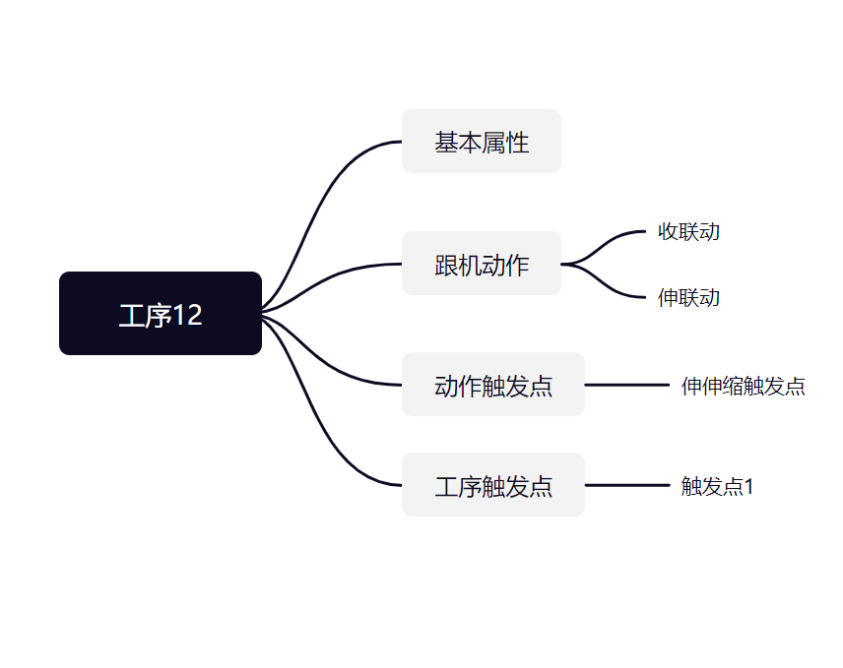
12 | 单架触发间隔补架 | 禁止/允许 | 1 | 0 | 全局 | 高级 | 选择项输入 | 显示 | 默认值参考斜切进刀时特定采煤工艺是否允许单架触发间隔补架 |  | 单架触发时，如发生丢架，则以设定的"触发动作范围"为间隔进行补架
13 | 触发条件类型 | 无/单动作/组合动作 | 2 | 0 | 全局 | 高级 | 选择项输入 | 不显示 | 默认值参考斜切进刀时特定采煤工艺的触发条件类型 |  | 当前工艺下此跟机动作的触发条件类型
14 | 触发条件ID | 无/单动作ID/组合动作ID | 2 | 0 | 全局 | 高级 | 选择项输入 | 特殊显示1 | 默认值参考斜切进刀时特定采煤工艺的触发条件ID |  | 需等待的动作ID达到触发ID，才可触发下一架/组的跟机动作
15 | 触发动作时刻 | 无/启动/运行/结束 | 3 | 0 | 全局 | 高级 | 选择项输入 | 不显示 | 默认值参考斜切进刀时特定采煤工艺的动作时刻 |  | 需等待的动作ID到达触发时刻，才可触发下一架/组的跟机动作。(选为运行时，如此动作已结束，则判定条件满足)
16 | 触发判定方法 | 无/>/< | 2 | 0 | 全局 | 高级 | 选择项输入 | 不显示 | 默认值参考斜切进刀时特定采煤工艺的触发方法 |  | 触发方法，如方法1：x>y;方法2：x=y;方法3:x<y
17 | 触发传感器ID | / |  |  | 全局 | 高级 | 选择项输入 | 特殊显示2 | 默认值参考斜切进刀时特定采煤工艺的触发方法 |  | 需等待传感器ID达到判定方法与判定数值，才可触发下一架/组跟机动作。
18 | 触发判定数值 | / | 65535 | 0 | 全局 | 高级 | 单精度浮点输入 | 不显示 | 默认值参考斜切进刀时特定采煤工艺的触发方法 |  | 需等待传感器ID达到判定方法与判定数值，才可触发下一架/组跟机动作。
19 | 触发最长延时 | / | 255 | 0 | 全局 | 高级 | 单精度浮点输入 | 不显示 | 默认值参考斜切进刀时特定采煤工艺的触发方法 |  | 触发本次架/组跟机动作后，最长等待特定时间，才可触发下一架/组跟机动作。
20 | 动作执行参数 | / |  |  | 全局 | 高级 |  | 不显示 | 默认值参考斜切进刀时特定采煤工艺的触发方法 |  | 上位机可以设置控制器执行此跟机动作的特定参数
序号 | 伸联动 | 选择内容 | 最大值 | 最小值 | 参数属性(本地/全面) | 密码权限 | 输入类型 | 显示 | 默认值 | 单位 | 参数说明
1 | 跟机动作名称 | / | 6 | 1 | 全局 | 高级 | 字符串 | 不显示 | 默认值参考斜切进刀时特定采煤工艺的跟机动作名称 |  | 当前跟机动作的名称
2 | 关联动作类型 | 无/单动作/组合动作 | 2 | 0 | 全局 | 高级 | 选择项输入 | 不显示 | 默认值参考斜切进刀时特定采煤工艺的关联动作类型 |  | 当前跟机动作所关联的动作类型
3 | 关联动作ID | 单动作ID/组合动作ID | 1 | 0 | 全局 | 高级 | 选择型输入 | 特殊显示 | 默认值参考斜切进刀时特定采煤工艺的关联动作ID |  | 当前跟机动作关联的动作编号，单动作或组合动作均可，参考支架控制器的动作可编程模型
4 | 动作使能 | 禁止/允许 | 1 | 0 | 全局 | 高级 | 选择项输入 | 不显示 | 禁止(0) |  | 跟机动作是否使能
5 | 触发支架类型 | 无/中间架/机头超前支架/机尾超前支架/破碎机/自移转载/自移机尾/平板列车/应用场合8/应用场合9/应用场合10 | 10 | 0 | 全局 | 高级 | 选择项输入 | 显示 | 默认值参考斜切进刀时特定采煤工艺的触发支架类型 |  | 当前跟机动作所触发的支架(控制器)类型
6 | 距离煤机位置 | / | 250 | -250 | 全局 | 高级 | 整型输入 | 显示 | 默认值参考斜切进刀时特定采煤工艺的距离煤机位置 |  | 距离煤机的相对位置，前负后正
7 | 触发动作范围 | / | 250 | 1 | 全局 | 高级 | 整型输入 | 显示 | 默认值参考斜切进刀时特定采煤工艺的触发动作范围 |  | 触发动作时的触发架数或单架触发时，进行补架的间隔架数
8 | 触发动作的方式 | 无/单架触发/顺序触发/间隔触发/重复触发 | 2 | 0 | 全局 | 高级 | 选择项输入 | 不显示 | 默认值参考斜切进刀时特定采煤工艺的触发方式 |  | 触发动作的具体方式
9 | 允许范围起始 | / | 250 | 1 | 全局 | 高级 | 整型输入 | 显示 | 与当前工序的范围起始相同 |  | 限定此跟机动作执行的范围起始
10 | 允许范围结束 | / | 250 | 1 | 全局 | 高级 | 整型输入 | 显示 | 与当前工序的范围结束相同 |  | 限定此跟机动作执行的范围结束
11 | 双向允许 | 禁止/允许 | 1 | 0 | 全局 | 高级 | 选择项输入 | 显示 | 默认值参考斜切进刀时特定采煤工艺是否允许反向 |  | 煤机返刀时(与当前工序运行方向不一致)时，是否执行当前跟机动作
12 | 单架触发间隔补架 | 禁止/允许 | 1 | 0 | 全局 | 高级 | 选择项输入 | 显示 | 默认值参考斜切进刀时特定采煤工艺是否允许单架触发间隔补架 |  | 单架触发时，如发生丢架，则以设定的"触发动作范围"为间隔进行补架
13 | 触发条件类型 | 无/单动作/组合动作 | 2 | 0 | 全局 | 高级 | 选择项输入 | 不显示 | 默认值参考斜切进刀时特定采煤工艺的触发条件类型 |  | 当前工艺下此跟机动作的触发条件类型
14 | 触发条件ID | 无/单动作ID/组合动作ID | 2 | 0 | 全局 | 高级 | 选择项输入 | 特殊显示1 | 默认值参考斜切进刀时特定采煤工艺的触发条件ID |  | 需等待的动作ID达到触发ID，才可触发下一架/组的跟机动作
15 | 触发动作时刻 | 无/启动/运行/结束 | 3 | 0 | 全局 | 高级 | 选择项输入 | 不显示 | 默认值参考斜切进刀时特定采煤工艺的动作时刻 |  | 需等待的动作ID到达触发时刻，才可触发下一架/组的跟机动作。(选为运行时，如此动作已结束，则判定条件满足)
16 | 触发判定方法 | 无/>/< | 2 | 0 | 全局 | 高级 | 选择项输入 | 不显示 | 默认值参考斜切进刀时特定采煤工艺的触发方法 |  | 触发方法，如方法1：x>y;方法2：x=y;方法3:x<y
17 | 触发传感器ID | / |  |  | 全局 | 高级 | 选择项输入 | 特殊显示2 | 默认值参考斜切进刀时特定采煤工艺的触发方法 |  | 需等待传感器ID达到判定方法与判定数值，才可触发下一架/组跟机动作。
18 | 触发判定数值 | / | 65535 | 0 | 全局 | 高级 | 单精度浮点输入 | 不显示 | 默认值参考斜切进刀时特定采煤工艺的触发方法 |  | 需等待传感器ID达到判定方法与判定数值，才可触发下一架/组跟机动作。
19 | 触发最长延时 | / | 255 | 0 | 全局 | 高级 | 单精度浮点输入 | 不显示 | 默认值参考斜切进刀时特定采煤工艺的触发方法 |  | 触发本次架/组跟机动作后，最长等待特定时间，才可触发下一架/组跟机动作。
20 | 动作执行参数 | / |  |  | 全局 | 高级 |  | 不显示 | 默认值参考斜切进刀时特定采煤工艺的触发方法 |  | 上位机可以设置控制器执行此跟机动作的特定参数
动作触发点
序号 | 伸伸缩触发点 | 选择内容 | 最大值 | 最小值 | 参数属性(本地/全面) | 密码权限 | 输入类型 | 显示 | 默认值 | 单位 | 参数说明
1 | 触发点号 | / | 250 | 1 | 全局 | 高级 | 整型输入 | 显示 | 1 |  | 工作面上,触发动作的支架控制器ID
2 | 触发点名称 | / |  |  | 全局 | 高级 | 字符串 | 不显示 | 无 |  | 当前动作触发点的名称
3 | 触发点使能 | 禁止/允许 | 1 | 0 | 全局 | 高级 | 选择项输入 | 显示 | 1 |  | 触发点是否使能
4 | 等待设备类型 | 无/中间架/机头超前支架/机尾超前支架/破碎机/自移转载/自移机尾/平板列车/应用场合8/应用场合9/应用场合10 | 10 | 0 | 全局 | 高级 | 字符串 | 不显示 | 默认值参考斜切进刀T特定采煤工艺的触发支架类型 |  | 当前跟机动作，所触发的支架(控制器)类型
5 | 等待设备编号 |  | 250 | 0 | 全局 | 高级 | 整型输入 | 不显示 | 1 |  | 等待特定设备类型具体支架控制器ID
6 | 等待条件类型 | 无/单动作/组合动作 | 2 | 0 | 全局 | 高级 | 选择项输入 | 不显示 | 默认值参考斜切进刀特定采煤工艺的条件类型 |  | 需等待的动作类型
7 | 等待条件ID | 无/单动作ID/组合动作ID | 2 |  | 全局 | 高级 | 选择项输入 | 特殊显示1 | 默认值参考斜切进刀特定采煤工艺的条件ID |  | 需等待的动作ID达到触发条件ID，才可触发下述设定动作。
8 | 等待动作时刻 | 启动/运行/结束 | 2 | 0 | 全局 | 高级 | 选择项输入 | 不显示 | 默认值参考斜切进刀特定采煤工艺的动作时刻 |  | 需等待的动作ID达到触发时刻，才可触发下述设定动作。(选为运行时，如此动作已结束，则判定动作条件满足)
9 | 等待判定方法 | 无/>/< | 2 | 0 | 全局 | 高级 | 选择项输入 | 不显示 | 默认值参考斜切进刀特定采煤工艺的触发方法 |  | 触发方法，如方法1：x>y;方法2:x==y;方法3：x<y
10 | 等待传感器ID | 传感器ID |  |  | 全局 | 高级 | 选择项输入 | 特殊显示2 | 默认值参考斜切进刀特定采煤工艺的传感器ID |  | 需等待传感器ID达到判定方法与判定数值，才可触发下述设定动作。
11 | 等待判定数值 | / | 65535 | 0 | 全局 | 高级 | 单精度浮点输入 | 不显示 | 默认值参考斜切进刀特定采煤工艺的判定数值 |  | 需等待传感器ID达到判定方法与判定数值，才可触发下述设定动作。
12 | 等待最长延时 | / | 255 | 0 | 全局 | 高级 | 单精度浮点输入 | 不显示 | 默认值参考斜切进刀特定采煤工艺的最长延时 |  | 最长等待特定时间，才可触发下述设定动作。
13 | 触发支架类型 | 中间架/机头超前支架/机尾超前支架/破碎机/自移转载/自移机尾/平板列车/应用场合8/应用场合9/应用场合10 | 9 | 0 | 全局 | 高级 | 字符串 | 不显示 | 默认值参考斜切进刀特定采煤工艺的触发支架类型 |  | 当前跟机动作，所触发的支架(控制器)类型
14 | 触发动作类型 | 无/单动作/组合动作 | 2 | 0 | 全局 | 高级 | 选择项输入 | 不显示 | 默认值参考斜切进刀特定采煤工艺的触发支架类型
15 | 触发动作ID: | 单动作ID/组合动作ID |  |  | 全局 | 高级 | 选择项输入 | 特殊显示1 | 默认值参考斜切进刀特定采煤工艺的触发动作ID |  | 触发动作的具体ID
16 | 触发起始架号： | / | 250 | 1 | 全局 | 高级 | 整型输入 | 显示 | 默认值参考斜切进刀特定采煤工艺的触发起始架号 |  | 触发动作时，起始架号。
17 | 触发结束架号： | / | 250 | 1 | 全局 | 高级 | 整型输入 | 显示 | 默认值参考斜切进刀特定采煤工艺的触发结束架号 |  | 触发动作时，结束架号。
18 | 组内架数: | / | 250 | 1 | 全局 | 高级 | 整型输入 | 显示 | 默认值参考斜切进刀特定采煤工艺的组内架数 |  | 触发动作范围时，进行分组时，每一组的组内架数。
19 | 触发条件类型 | 无/单动作/组合动作 | 2 | 0 | 全局 | 高级 | 选择项输入 | 不显示 | 默认值参考斜切进刀特定采煤工艺的条件类型 |  | 需等待的动作类型
20 | 触发条件ID | 单动作ID/组合动作ID |  |  | 全局 | 高级 | 选择项输入 | 特殊显示1 | 默认值参考斜切进刀特定采煤工艺的条件ID |  | 需等待的动作ID达到触发时刻，才可触发下一架/组的跟机动作。
21 | 触发动作时刻 | 无/启动/运行/结束 | 3 | 0 | 全局 | 高级 | 选择项输入 | 不显示 | 默认值参考斜切进刀特定采煤工艺的动作时刻 |  | 需等待的动作ID达到触发时刻，才可触发下一架/组的跟机动作。(选为运行时，如此动作已结束，则判定动作条件满足)
22 | 触发判定方法 | 无、>、< | 2 | 0 | 全局 | 高级 | 选择项输入 | 不显示 | 默认值参考斜切进刀特定采煤工艺的判定方法 |  | 触发方法，如方法1：x>y;方法2:x==y;方法3：x<y
23 | 触发传感器ID | 传感器ID |  |  | 全局 | 高级 | 选择项输入 | 特殊显示2 | 默认值参考斜切进刀特定采煤工艺的传感器ID |  | 需等待传感器ID达到判定方法与判定数值，才可触发下一架/组跟机动作。
24 | 触发判定数值 | / | 65535 | 0 | 全局 | 高级 | 单精度浮点输入 | 不显示 | 默认值参考斜切进刀特定采煤工艺的判定数值 |  | 需等待传感器ID达到判定方法与判定数值，才可触发下一架/组跟机动作。
25 | 触发最长延时 | / | 255 | 0 | 全局 | 高级 | 单精度浮点输入 | 不显示 | 默认值参考斜切进刀特定采煤工艺的最长延时 |  | 触发本次架/组跟机动作后，最长等待特定时间，才可触发下一架/组跟机动作。
26 | 动作执行参数 |  |  |  | 全局 | 高级 |  | 不显示 |  |  | 上位机可以设置控制器执行此跟机动作的特定参数
工序触发点

序号 | 触发点1 | 选择内容 | 最大值 | 最小值 | 参数属性(本地/全面) | 密码权限 | 输入类型 | 显示 | 默认值 | 单位 | 参数说明
1 | 触发点号 | / | 250 | 1 | 全局 | 高级 | 整型输入 | 显示 | 1 |  | 工作面上,触发动作的支架控制器ID
2 | 触发点使能 | 禁止/允许 | 1 | 0 | 全局 | 高级 | 选择项输入 | 显示 | 1 |  | 触发点是否使能
3 | 等待设备类型 | 中间架/机头超前支架/机尾超前支架/破碎机/自移转载/自移机尾/平板列车/应用场合8/应用场合9/应用场合10 | 9 | 0 | 全局 | 高级 | 字符串 | 不显示 | 默认值参考斜切进刀T特定采煤工艺的触发支架类型 |  | 当前跟机动作，所触发的支架(控制器)类型
4 | 等待设备编号 |  | 250 | 0 | 全局 | 高级 | 整型输入 | 不显示 | 1 |  | 等待特定设备类型具体支架控制器ID
5 | 等待条件类型 | 无/单动作/组合动作 | 2 | 0 | 全局 | 高级 | 选择项输入 | 不显示 | 默认值参考斜切进刀特定采煤工艺的条件类型 |  | 需等待的动作类型
6 | 等待条件ID | 无/单动作ID/组合动作ID | 2 | 0 | 全局 | 高级 | 选择项输入 | 特殊显示1 | 默认值参考斜切进刀特定采煤工艺的条件ID |  | 需等待的动作ID达到触发条件ID，才可触发下一工序。
7 | 等待动作时刻 | 无/启动/运行/结束 | 3 | 0 | 全局 | 高级 | 选择项输入 | 不显示 | 默认值参考斜切进刀特定采煤工艺的动作时刻 |  | 需等待的动作ID达到触发时刻，才可触发下一工序。(选为运行时，如此动作已结束，则判定动作条件满足)
8 | 等待判定方法 | 无、>、< | 2 | 0 | 全局 | 高级 | 选择项输入 | 不显示 | 默认值参考斜切进刀特定采煤工艺的触发方法 |  | 触发方法，如方法1：x>y;方法2:x==y;方法3：x<y
9 | 等待传感器ID | 传感器ID |  |  | 全局 | 高级 | 选择项输入 | 特殊显示2 | 默认值参考斜切进刀特定采煤工艺的传感器ID |  | 需等待传感器ID达到判定方法与判定数值，才可触发下一工序。
10 | 等待判定数值 | / | 65535 | 0 | 全局 | 高级 | 单精度浮点输入 | 不显示 | 默认值参考斜切进刀特定采煤工艺的判定数值 |  | 需等待传感器ID达到判定方法与判定数值，才可触发下一工序。
11 | 等待最长延时 | / | 255 | 0 | 全局 | 高级 | 单精度浮点输入 | 不显示 | 默认值参考斜切进刀特定采煤工艺的最长延时 | s | 到达设定位置后，最长等待特定时间，才可触发下一工序。

工序3
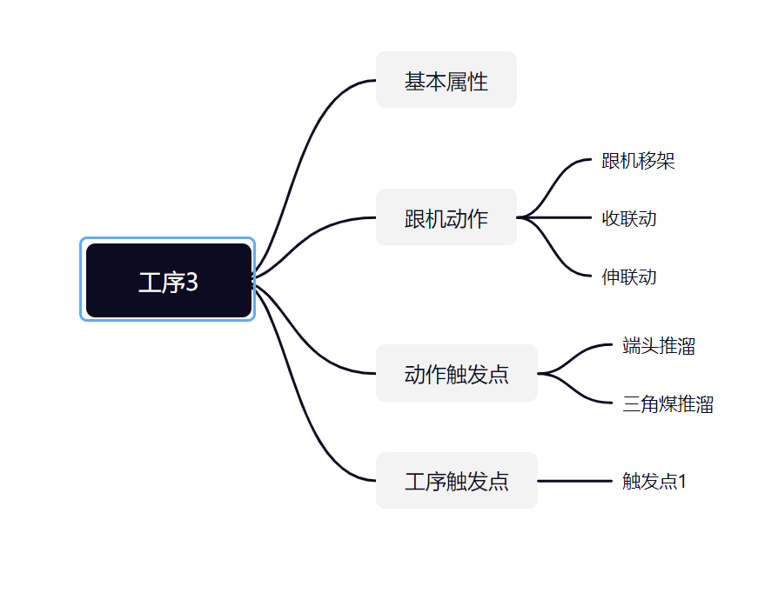

工序3

序号 | 基本属性 | 选择内容 | 最大值 | 最小值 | 参数属性(本地/全面) | 密码权限 | 输入类型 | 显示 | 默认值 | 单位 | 参数说明
1 | 工艺号 | / | 10 | 1 | 全局 | 高级 | 整型输入 | 不显示 | 1 |  | 采煤工艺编号
2 | 工艺名称 | / | 6 | 1 | 全局 | 高级 | 字符串 | 不显示 |  |  | 采煤工艺的名称
3 | 工序起始架号 | / | 100 | 3 | 全局 | 高级 | 整型输入 | 显示 | 10 |  | 工序的起始架号，即煤机位置能到达的起始位置
4 | 工序结束架号 | / | 50 | 1 | 全局 | 高级 | 整型输入 | 显示 | 6 |  | 工序的结束架号，即煤机位置能到达的结束位置
5 | 新的一刀开始 | / | 1000 | 1 | 全局 | 高级 | 整型输入 | 不显示 | 10 |  | 用于确认当前工序，是否为新的一刀开始
6 | 下一工序ID | / | 20 | 1 | 全局 | 高级 | 整型输入 | 不显示 | 10 |  | 下一工序的工序号，为0时工序号无效
跟机动作

序号 | 跟机移架 | 选择内容 | 最大值 | 最小值 | 参数属性(本地/全面) | 密码权限 | 输入类型 | 显示 | 默认值 | 单位 | 参数说明
1 | 跟机动作名称 | / | 6 | 1 | 全局 | 高级 | 字符串 | 不显示 | 默认值参考斜切进刀时特定采煤工艺的跟机动作名称 |  | 当前跟机动作的名称
2 | 关联动作类型 | 无/单动作/组合动作 | 2 | 0 | 全局 | 高级 | 选择项输入 | 不显示 | 默认值参考斜切进刀时特定采煤工艺的关联动作类型 |  | 当前跟机动作所关联的动作类型
3 | 关联动作ID | 单动作ID/组合动作ID | 1 | 0 | 全局 | 高级 | 选择型输入 | 特殊显示 | 默认值参考斜切进刀时特定采煤工艺的关联动作ID |  | 当前跟机动作关联的动作编号，单动作或组合动作均可，参考支架控制器的动作可编程模型
4 | 动作使能 | 禁止/允许 | 1 | 0 | 全局 | 高级 | 选择项输入 | 不显示 | 禁止(0) |  | 跟机动作是否使能
5 | 触发支架类型 | 无/中间架/机头超前支架/机尾超前支架/破碎机/自移转载/自移机尾/平板列车/应用场合8/应用场合9/应用场合10 | 10 | 0 | 全局 | 高级 | 选择项输入 | 显示 | 默认值参考斜切进刀时特定采煤工艺的触发支架类型 |  | 当前跟机动作所触发的支架(控制器)类型
6 | 距离煤机位置 | / | 250 | -250 | 全局 | 高级 | 整型输入 | 显示 | 默认值参考斜切进刀时特定采煤工艺的距离煤机位置 |  | 距离煤机的相对位置，前负后正
7 | 触发动作范围 | / | 250 | 1 | 全局 | 高级 | 整型输入 | 显示 | 默认值参考斜切进刀时特定采煤工艺的触发动作范围 |  | 触发动作时的触发架数或单架触发时，进行补架的间隔架数
8 | 触发动作的方式 | 无/单架触发/顺序触发/间隔触发/重复触发 | 2 | 0 | 全局 | 高级 | 选择项输入 | 不显示 | 默认值参考斜切进刀时特定采煤工艺的触发方式 |  | 触发动作的具体方式
9 | 允许范围起始 | / | 250 | 1 | 全局 | 高级 | 整型输入 | 显示 | 与当前工序的范围起始相同 |  | 限定此跟机动作执行的范围起始
10 | 允许范围结束 | / | 250 | 1 | 全局 | 高级 | 整型输入 | 显示 | 与当前工序的范围结束相同 |  | 限定此跟机动作执行的范围结束
11 | 双向允许 | 禁止/允许 | 1 | 0 | 全局 | 高级 | 选择项输入 | 显示 | 默认值参考斜切进刀时特定采煤工艺是否允许反向 |  | 煤机返刀时(与当前工序运行方向不一致)时，是否执行当前跟机动作
12 | 单架触发间隔补架 | 禁止/允许 | 1 | 0 | 全局 | 高级 | 选择项输入 | 显示 | 默认值参考斜切进刀时特定采煤工艺是否允许单架触发间隔补架 |  | 单架触发时，如发生丢架，则以设定的"触发动作范围"为间隔进行补架
13 | 触发条件类型 | 无/单动作/组合动作 | 2 | 0 | 全局 | 高级 | 选择项输入 | 不显示 | 默认值参考斜切进刀时特定采煤工艺的触发条件类型 |  | 当前工艺下此跟机动作的触发条件类型
14 | 触发条件ID | 无/单动作ID/组合动作ID | 2 | 0 | 全局 | 高级 | 选择项输入 | 特殊显示1 | 默认值参考斜切进刀时特定采煤工艺的触发条件ID |  | 需等待的动作ID达到触发ID，才可触发下一架/组的跟机动作
15 | 触发动作时刻 | 无/启动/运行/结束 | 3 | 0 | 全局 | 高级 | 选择项输入 | 不显示 | 默认值参考斜切进刀时特定采煤工艺的动作时刻 |  | 需等待的动作ID到达触发时刻，才可触发下一架/组的跟机动作。(选为运行时，如此动作已结束，则判定条件满足)
16 | 触发判定方法 | 无/>/< | 2 | 0 | 全局 | 高级 | 选择项输入 | 不显示 | 默认值参考斜切进刀时特定采煤工艺的触发方法 |  | 触发方法，如方法1：x>y;方法2：x=y;方法3:x<y
17 | 触发传感器ID | / |  |  | 全局 | 高级 | 选择项输入 | 特殊显示2 | 默认值参考斜切进刀时特定采煤工艺的触发方法 |  | 需等待传感器ID达到判定方法与判定数值，才可触发下一架/组跟机动作。
18 | 触发判定数值 | / | 65535 | 0 | 全局 | 高级 | 单精度浮点输入 | 不显示 | 默认值参考斜切进刀时特定采煤工艺的触发方法 |  | 需等待传感器ID达到判定方法与判定数值，才可触发下一架/组跟机动作。
19 | 触发最长延时 | / | 255 | 0 | 全局 | 高级 | 单精度浮点输入 | 不显示 | 默认值参考斜切进刀时特定采煤工艺的触发方法 |  | 触发本次架/组跟机动作后，最长等待特定时间，才可触发下一架/组跟机动作。
20 | 动作执行参数 | / |  |  | 全局 | 高级 |  | 不显示 | 默认值参考斜切进刀时特定采煤工艺的触发方法 |  | 上位机可以设置控制器执行此跟机动作的特定参数
序号 | 收联动 | 选择内容 | 最大值 | 最小值 | 参数属性(本地/全面) | 密码权限 | 输入类型 | 显示 | 默认值 | 单位 | 参数说明
1 | 跟机动作名称 | / | 6 | 1 | 全局 | 高级 | 字符串 | 不显示 | 默认值参考斜切进刀时特定采煤工艺的跟机动作名称 |  | 当前跟机动作的名称
2 | 关联动作类型 | 无/单动作/组合动作 | 2 | 0 | 全局 | 高级 | 选择项输入 | 不显示 | 默认值参考斜切进刀时特定采煤工艺的关联动作类型 |  | 当前跟机动作所关联的动作类型
3 | 关联动作ID | 单动作ID/组合动作ID | 1 | 0 | 全局 | 高级 | 选择型输入 | 特殊显示 | 默认值参考斜切进刀时特定采煤工艺的关联动作ID |  | 当前跟机动作关联的动作编号，单动作或组合动作均可，参考支架控制器的动作可编程模型
4 | 动作使能 | 禁止/允许 | 1 | 0 | 全局 | 高级 | 选择项输入 | 不显示 | 禁止(0) |  | 跟机动作是否使能
5 | 触发支架类型 | 无/中间架/机头超前支架/机尾超前支架/破碎机/自移转载/自移机尾/平板列车/应用场合8/应用场合9/应用场合10 | 10 | 0 | 全局 | 高级 | 选择项输入 | 显示 | 默认值参考斜切进刀时特定采煤工艺的触发支架类型 |  | 当前跟机动作所触发的支架(控制器)类型
6 | 距离煤机位置 | / | 250 | -250 | 全局 | 高级 | 整型输入 | 显示 | 默认值参考斜切进刀时特定采煤工艺的距离煤机位置 |  | 距离煤机的相对位置，前负后正
7 | 触发动作范围 | / | 250 | 1 | 全局 | 高级 | 整型输入 | 显示 | 默认值参考斜切进刀时特定采煤工艺的触发动作范围 |  | 触发动作时的触发架数或单架触发时，进行补架的间隔架数
8 | 触发动作的方式 | 无/单架触发/顺序触发/间隔触发/重复触发 | 2 | 0 | 全局 | 高级 | 选择项输入 | 不显示 | 默认值参考斜切进刀时特定采煤工艺的触发方式 |  | 触发动作的具体方式
9 | 允许范围起始 | / | 250 | 1 | 全局 | 高级 | 整型输入 | 显示 | 与当前工序的范围起始相同 |  | 限定此跟机动作执行的范围起始
10 | 允许范围结束 | / | 250 | 1 | 全局 | 高级 | 整型输入 | 显示 | 与当前工序的范围结束相同 |  | 限定此跟机动作执行的范围结束
11 | 双向允许 | 禁止/允许 | 1 | 0 | 全局 | 高级 | 选择项输入 | 显示 | 默认值参考斜切进刀时特定采煤工艺是否允许反向 |  | 煤机返刀时(与当前工序运行方向不一致)时，是否执行当前跟机动作
12 | 单架触发间隔补架 | 禁止/允许 | 1 | 0 | 全局 | 高级 | 选择项输入 | 显示 | 默认值参考斜切进刀时特定采煤工艺是否允许单架触发间隔补架 |  | 单架触发时，如发生丢架，则以设定的"触发动作范围"为间隔进行补架
13 | 触发条件类型 | 无/单动作/组合动作 | 2 | 0 | 全局 | 高级 | 选择项输入 | 不显示 | 默认值参考斜切进刀时特定采煤工艺的触发条件类型 |  | 当前工艺下此跟机动作的触发条件类型
14 | 触发条件ID | 无/单动作ID/组合动作ID | 2 | 0 | 全局 | 高级 | 选择项输入 | 特殊显示1 | 默认值参考斜切进刀时特定采煤工艺的触发条件ID |  | 需等待的动作ID达到触发ID，才可触发下一架/组的跟机动作
15 | 触发动作时刻 | 无/启动/运行/结束 | 3 | 0 | 全局 | 高级 | 选择项输入 | 不显示 | 默认值参考斜切进刀时特定采煤工艺的动作时刻 |  | 需等待的动作ID到达触发时刻，才可触发下一架/组的跟机动作。(选为运行时，如此动作已结束，则判定条件满足)
16 | 触发判定方法 | 无/>/< | 2 | 0 | 全局 | 高级 | 选择项输入 | 不显示 | 默认值参考斜切进刀时特定采煤工艺的触发方法 |  | 触发方法，如方法1：x>y;方法2：x=y;方法3:x<y
17 | 触发传感器ID | / |  |  | 全局 | 高级 | 选择项输入 | 特殊显示2 | 默认值参考斜切进刀时特定采煤工艺的触发方法 |  | 需等待传感器ID达到判定方法与判定数值，才可触发下一架/组跟机动作。
18 | 触发判定数值 | / | 65535 | 0 | 全局 | 高级 | 单精度浮点输入 | 不显示 | 默认值参考斜切进刀时特定采煤工艺的触发方法 |  | 需等待传感器ID达到判定方法与判定数值，才可触发下一架/组跟机动作。
19 | 触发最长延时 | / | 255 | 0 | 全局 | 高级 | 单精度浮点输入 | 不显示 | 默认值参考斜切进刀时特定采煤工艺的触发方法 |  | 触发本次架/组跟机动作后，最长等待特定时间，才可触发下一架/组跟机动作。
20 | 动作执行参数 | / |  |  | 全局 | 高级 |  | 不显示 | 默认值参考斜切进刀时特定采煤工艺的触发方法 |  | 上位机可以设置控制器执行此跟机动作的特定参数
序号 | 伸联动 | 选择内容 | 最大值 | 最小值 | 参数属性(本地/全面) | 密码权限 | 输入类型 | 显示 | 默认值 | 单位 | 参数说明
1 | 跟机动作名称 | / | 6 | 1 | 全局 | 高级 | 字符串 | 不显示 | 默认值参考斜切进刀时特定采煤工艺的跟机动作名称 |  | 当前跟机动作的名称
2 | 关联动作类型 | 无/单动作/组合动作 | 2 | 0 | 全局 | 高级 | 选择项输入 | 不显示 | 默认值参考斜切进刀时特定采煤工艺的关联动作类型 |  | 当前跟机动作所关联的动作类型
3 | 关联动作ID | 单动作ID/组合动作ID | 1 | 0 | 全局 | 高级 | 选择型输入 | 特殊显示 | 默认值参考斜切进刀时特定采煤工艺的关联动作ID |  | 当前跟机动作关联的动作编号，单动作或组合动作均可，参考支架控制器的动作可编程模型
4 | 动作使能 | 禁止/允许 | 1 | 0 | 全局 | 高级 | 选择项输入 | 不显示 | 禁止(0) |  | 跟机动作是否使能
5 | 触发支架类型 | 无/中间架/机头超前支架/机尾超前支架/破碎机/自移转载/自移机尾/平板列车/应用场合8/应用场合9/应用场合10 | 10 | 0 | 全局 | 高级 | 选择项输入 | 显示 | 默认值参考斜切进刀时特定采煤工艺的触发支架类型 |  | 当前跟机动作所触发的支架(控制器)类型
6 | 距离煤机位置 | / | 250 | -250 | 全局 | 高级 | 整型输入 | 显示 | 默认值参考斜切进刀时特定采煤工艺的距离煤机位置 |  | 距离煤机的相对位置，前负后正
7 | 触发动作范围 | / | 250 | 1 | 全局 | 高级 | 整型输入 | 显示 | 默认值参考斜切进刀时特定采煤工艺的触发动作范围 |  | 触发动作时的触发架数或单架触发时，进行补架的间隔架数
8 | 触发动作的方式 | 无/单架触发/顺序触发/间隔触发/重复触发 | 2 | 0 | 全局 | 高级 | 选择项输入 | 不显示 | 默认值参考斜切进刀时特定采煤工艺的触发方式 |  | 触发动作的具体方式
9 | 允许范围起始 | / | 250 | 1 | 全局 | 高级 | 整型输入 | 显示 | 与当前工序的范围起始相同 |  | 限定此跟机动作执行的范围起始
10 | 允许范围结束 | / | 250 | 1 | 全局 | 高级 | 整型输入 | 显示 | 与当前工序的范围结束相同 |  | 限定此跟机动作执行的范围结束
11 | 双向允许 | 禁止/允许 | 1 | 0 | 全局 | 高级 | 选择项输入 | 显示 | 默认值参考斜切进刀时特定采煤工艺是否允许反向 |  | 煤机返刀时(与当前工序运行方向不一致)时，是否执行当前跟机动作
12 | 单架触发间隔补架 | 禁止/允许 | 1 | 0 | 全局 | 高级 | 选择项输入 | 显示 | 默认值参考斜切进刀时特定采煤工艺是否允许单架触发间隔补架 |  | 单架触发时，如发生丢架，则以设定的"触发动作范围"为间隔进行补架
13 | 触发条件类型 | 无/单动作/组合动作 | 2 | 0 | 全局 | 高级 | 选择项输入 | 不显示 | 默认值参考斜切进刀时特定采煤工艺的触发条件类型 |  | 当前工艺下此跟机动作的触发条件类型
14 | 触发条件ID | 无/单动作ID/组合动作ID | 2 | 0 | 全局 | 高级 | 选择项输入 | 特殊显示1 | 默认值参考斜切进刀时特定采煤工艺的触发条件ID |  | 需等待的动作ID达到触发ID，才可触发下一架/组的跟机动作
15 | 触发动作时刻 | 无/启动/运行/结束 | 3 | 0 | 全局 | 高级 | 选择项输入 | 不显示 | 默认值参考斜切进刀时特定采煤工艺的动作时刻 |  | 需等待的动作ID到达触发时刻，才可触发下一架/组的跟机动作。(选为运行时，如此动作已结束，则判定条件满足)
16 | 触发判定方法 | 无/>/< | 2 | 0 | 全局 | 高级 | 选择项输入 | 不显示 | 默认值参考斜切进刀时特定采煤工艺的触发方法 |  | 触发方法，如方法1：x>y;方法2：x=y;方法3:x<y
17 | 触发传感器ID | / |  |  | 全局 | 高级 | 选择项输入 | 特殊显示2 | 默认值参考斜切进刀时特定采煤工艺的触发方法 |  | 需等待传感器ID达到判定方法与判定数值，才可触发下一架/组跟机动作。
18 | 触发判定数值 | / | 65535 | 0 | 全局 | 高级 | 单精度浮点输入 | 不显示 | 默认值参考斜切进刀时特定采煤工艺的触发方法 |  | 需等待传感器ID达到判定方法与判定数值，才可触发下一架/组跟机动作。
19 | 触发最长延时 | / | 255 | 0 | 全局 | 高级 | 单精度浮点输入 | 不显示 | 默认值参考斜切进刀时特定采煤工艺的触发方法 |  | 触发本次架/组跟机动作后，最长等待特定时间，才可触发下一架/组跟机动作。
20 | 动作执行参数 | / |  |  | 全局 | 高级 |  | 不显示 | 默认值参考斜切进刀时特定采煤工艺的触发方法 |  | 上位机可以设置控制器执行此跟机动作的特定参数
动作触发点

序号 | 端头推溜 | 选择内容 | 最大值 | 最小值 | 参数属性(本地/全面) | 密码权限 | 输入类型 | 显示 | 默认值 | 单位 | 参数说明
1 | 触发点号 | / | 250 | 1 | 全局 | 高级 | 整型输入 | 显示 | 1 |  | 工作面上,触发动作的支架控制器ID
2 | 触发点名称 | / |  |  | 全局 | 高级 | 字符串 | 不显示 | 无 |  | 当前动作触发点的名称
3 | 触发点使能 | 禁止/允许 | 1 | 0 | 全局 | 高级 | 选择项输入 | 显示 | 1 |  | 触发点是否使能
4 | 等待设备类型 | 无/中间架/机头超前支架/机尾超前支架/破碎机/自移转载/自移机尾/平板列车/应用场合8/应用场合9/应用场合10 | 10 | 0 | 全局 | 高级 | 字符串 | 不显示 | 默认值参考斜切进刀T特定采煤工艺的触发支架类型 |  | 当前跟机动作，所触发的支架(控制器)类型
5 | 等待设备编号 |  | 250 | 0 | 全局 | 高级 | 整型输入 | 不显示 | 1 |  | 等待特定设备类型具体支架控制器ID
6 | 等待条件类型 | 无/单动作/组合动作 | 2 | 0 | 全局 | 高级 | 选择项输入 | 不显示 | 默认值参考斜切进刀特定采煤工艺的条件类型 |  | 需等待的动作类型
7 | 等待条件ID | 无/单动作ID/组合动作ID | 2 |  | 全局 | 高级 | 选择项输入 | 特殊显示1 | 默认值参考斜切进刀特定采煤工艺的条件ID |  | 需等待的动作ID达到触发条件ID，才可触发下述设定动作。
8 | 等待动作时刻 | 启动/运行/结束 | 2 | 0 | 全局 | 高级 | 选择项输入 | 不显示 | 默认值参考斜切进刀特定采煤工艺的动作时刻 |  | 需等待的动作ID达到触发时刻，才可触发下述设定动作。(选为运行时，如此动作已结束，则判定动作条件满足)
9 | 等待判定方法 | 无/>/< | 2 | 0 | 全局 | 高级 | 选择项输入 | 不显示 | 默认值参考斜切进刀特定采煤工艺的触发方法 |  | 触发方法，如方法1：x>y;方法2:x==y;方法3：x<y
10 | 等待传感器ID | 传感器ID |  |  | 全局 | 高级 | 选择项输入 | 特殊显示2 | 默认值参考斜切进刀特定采煤工艺的传感器ID |  | 需等待传感器ID达到判定方法与判定数值，才可触发下述设定动作。
11 | 等待判定数值 | / | 65535 | 0 | 全局 | 高级 | 单精度浮点输入 | 不显示 | 默认值参考斜切进刀特定采煤工艺的判定数值 |  | 需等待传感器ID达到判定方法与判定数值，才可触发下述设定动作。
12 | 等待最长延时 | / | 255 | 0 | 全局 | 高级 | 单精度浮点输入 | 不显示 | 默认值参考斜切进刀特定采煤工艺的最长延时 |  | 最长等待特定时间，才可触发下述设定动作。
13 | 触发支架类型 | 中间架/机头超前支架/机尾超前支架/破碎机/自移转载/自移机尾/平板列车/应用场合8/应用场合9/应用场合10 | 9 | 0 | 全局 | 高级 | 字符串 | 不显示 | 默认值参考斜切进刀特定采煤工艺的触发支架类型 |  | 当前跟机动作，所触发的支架(控制器)类型
14 | 触发动作类型 | 无/单动作/组合动作 | 2 | 0 | 全局 | 高级 | 选择项输入 | 不显示 | 默认值参考斜切进刀特定采煤工艺的触发支架类型
15 | 触发动作ID: | 单动作ID/组合动作ID |  |  | 全局 | 高级 | 选择项输入 | 特殊显示1 | 默认值参考斜切进刀特定采煤工艺的触发动作ID |  | 触发动作的具体ID
16 | 触发起始架号： | / | 250 | 1 | 全局 | 高级 | 整型输入 | 显示 | 默认值参考斜切进刀特定采煤工艺的触发起始架号 |  | 触发动作时，起始架号。
17 | 触发结束架号： | / | 250 | 1 | 全局 | 高级 | 整型输入 | 显示 | 默认值参考斜切进刀特定采煤工艺的触发结束架号 |  | 触发动作时，结束架号。
18 | 组内架数: | / | 250 | 1 | 全局 | 高级 | 整型输入 | 显示 | 默认值参考斜切进刀特定采煤工艺的组内架数 |  | 触发动作范围时，进行分组时，每一组的组内架数。
19 | 触发条件类型 | 无/单动作/组合动作 | 2 | 0 | 全局 | 高级 | 选择项输入 | 不显示 | 默认值参考斜切进刀特定采煤工艺的条件类型 |  | 需等待的动作类型
20 | 触发条件ID | 单动作ID/组合动作ID |  |  | 全局 | 高级 | 选择项输入 | 特殊显示1 | 默认值参考斜切进刀特定采煤工艺的条件ID |  | 需等待的动作ID达到触发时刻，才可触发下一架/组的跟机动作。
21 | 触发动作时刻 | 无/启动/运行/结束 | 3 | 0 | 全局 | 高级 | 选择项输入 | 不显示 | 默认值参考斜切进刀特定采煤工艺的动作时刻 |  | 需等待的动作ID达到触发时刻，才可触发下一架/组的跟机动作。(选为运行时，如此动作已结束，则判定动作条件满足)
22 | 触发判定方法 | 无、>、< | 2 | 0 | 全局 | 高级 | 选择项输入 | 不显示 | 默认值参考斜切进刀特定采煤工艺的判定方法 |  | 触发方法，如方法1：x>y;方法2:x==y;方法3：x<y
23 | 触发传感器ID | 传感器ID |  |  | 全局 | 高级 | 选择项输入 | 特殊显示2 | 默认值参考斜切进刀特定采煤工艺的传感器ID |  | 需等待传感器ID达到判定方法与判定数值，才可触发下一架/组跟机动作。
24 | 触发判定数值 | / | 65535 | 0 | 全局 | 高级 | 单精度浮点输入 | 不显示 | 默认值参考斜切进刀特定采煤工艺的判定数值 |  | 需等待传感器ID达到判定方法与判定数值，才可触发下一架/组跟机动作。
25 | 触发最长延时 | / | 255 | 0 | 全局 | 高级 | 单精度浮点输入 | 不显示 | 默认值参考斜切进刀特定采煤工艺的最长延时 |  | 触发本次架/组跟机动作后，最长等待特定时间，才可触发下一架/组跟机动作。
26 | 动作执行参数 |  |  |  | 全局 | 高级 |  | 不显示 |  |  | 上位机可以设置控制器执行此跟机动作的特定参数
序号 | 三角煤推溜 | 选择内容 | 最大值 | 最小值 | 参数属性(本地/全面) | 密码权限 | 输入类型 | 显示 | 默认值 | 单位 | 参数说明
1 | 触发点号 | / | 250 | 1 | 全局 | 高级 | 整型输入 | 显示 | 1 |  | 工作面上,触发动作的支架控制器ID
2 | 触发点名称 | / |  |  | 全局 | 高级 | 字符串 | 不显示 | 无 |  | 当前动作触发点的名称
3 | 触发点使能 | 禁止/允许 | 1 | 0 | 全局 | 高级 | 选择项输入 | 显示 | 1 |  | 触发点是否使能
4 | 等待设备类型 | 无/中间架/机头超前支架/机尾超前支架/破碎机/自移转载/自移机尾/平板列车/应用场合8/应用场合9/应用场合10 | 10 | 0 | 全局 | 高级 | 字符串 | 不显示 | 默认值参考斜切进刀T特定采煤工艺的触发支架类型 |  | 当前跟机动作，所触发的支架(控制器)类型
5 | 等待设备编号 |  | 250 | 0 | 全局 | 高级 | 整型输入 | 不显示 | 1 |  | 等待特定设备类型具体支架控制器ID
6 | 等待条件类型 | 无/单动作/组合动作 | 2 | 0 | 全局 | 高级 | 选择项输入 | 不显示 | 默认值参考斜切进刀特定采煤工艺的条件类型 |  | 需等待的动作类型
7 | 等待条件ID | 无/单动作ID/组合动作ID | 2 |  | 全局 | 高级 | 选择项输入 | 特殊显示1 | 默认值参考斜切进刀特定采煤工艺的条件ID |  | 需等待的动作ID达到触发条件ID，才可触发下述设定动作。
8 | 等待动作时刻 | 启动/运行/结束 | 2 | 0 | 全局 | 高级 | 选择项输入 | 不显示 | 默认值参考斜切进刀特定采煤工艺的动作时刻 |  | 需等待的动作ID达到触发时刻，才可触发下述设定动作。(选为运行时，如此动作已结束，则判定动作条件满足)
9 | 等待判定方法 | 无/>/< | 2 | 0 | 全局 | 高级 | 选择项输入 | 不显示 | 默认值参考斜切进刀特定采煤工艺的触发方法 |  | 触发方法，如方法1：x>y;方法2:x==y;方法3：x<y
10 | 等待传感器ID | 传感器ID |  |  | 全局 | 高级 | 选择项输入 | 特殊显示2 | 默认值参考斜切进刀特定采煤工艺的传感器ID |  | 需等待传感器ID达到判定方法与判定数值，才可触发下述设定动作。
11 | 等待判定数值 | / | 65535 | 0 | 全局 | 高级 | 单精度浮点输入 | 不显示 | 默认值参考斜切进刀特定采煤工艺的判定数值 |  | 需等待传感器ID达到判定方法与判定数值，才可触发下述设定动作。
12 | 等待最长延时 | / | 255 | 0 | 全局 | 高级 | 单精度浮点输入 | 不显示 | 默认值参考斜切进刀特定采煤工艺的最长延时 |  | 最长等待特定时间，才可触发下述设定动作。
13 | 触发支架类型 | 中间架/机头超前支架/机尾超前支架/破碎机/自移转载/自移机尾/平板列车/应用场合8/应用场合9/应用场合10 | 9 | 0 | 全局 | 高级 | 字符串 | 不显示 | 默认值参考斜切进刀特定采煤工艺的触发支架类型 |  | 当前跟机动作，所触发的支架(控制器)类型
14 | 触发动作类型 | 无/单动作/组合动作 | 2 | 0 | 全局 | 高级 | 选择项输入 | 不显示 | 默认值参考斜切进刀特定采煤工艺的触发支架类型
15 | 触发动作ID: | 单动作ID/组合动作ID |  |  | 全局 | 高级 | 选择项输入 | 特殊显示1 | 默认值参考斜切进刀特定采煤工艺的触发动作ID |  | 触发动作的具体ID
16 | 触发起始架号： | / | 250 | 1 | 全局 | 高级 | 整型输入 | 显示 | 默认值参考斜切进刀特定采煤工艺的触发起始架号 |  | 触发动作时，起始架号。
17 | 触发结束架号： | / | 250 | 1 | 全局 | 高级 | 整型输入 | 显示 | 默认值参考斜切进刀特定采煤工艺的触发结束架号 |  | 触发动作时，结束架号。
18 | 组内架数: | / | 250 | 1 | 全局 | 高级 | 整型输入 | 显示 | 默认值参考斜切进刀特定采煤工艺的组内架数 |  | 触发动作范围时，进行分组时，每一组的组内架数。
19 | 触发条件类型 | 无/单动作/组合动作 | 2 | 0 | 全局 | 高级 | 选择项输入 | 不显示 | 默认值参考斜切进刀特定采煤工艺的条件类型 |  | 需等待的动作类型
20 | 触发条件ID | 单动作ID/组合动作ID |  |  | 全局 | 高级 | 选择项输入 | 特殊显示1 | 默认值参考斜切进刀特定采煤工艺的条件ID |  | 需等待的动作ID达到触发时刻，才可触发下一架/组的跟机动作。
21 | 触发动作时刻 | 无/启动/运行/结束 | 3 | 0 | 全局 | 高级 | 选择项输入 | 不显示 | 默认值参考斜切进刀特定采煤工艺的动作时刻 |  | 需等待的动作ID达到触发时刻，才可触发下一架/组的跟机动作。(选为运行时，如此动作已结束，则判定动作条件满足)
22 | 触发判定方法 | 无、>、< | 2 | 0 | 全局 | 高级 | 选择项输入 | 不显示 | 默认值参考斜切进刀特定采煤工艺的判定方法 |  | 触发方法，如方法1：x>y;方法2:x==y;方法3：x<y
23 | 触发传感器ID | 传感器ID |  |  | 全局 | 高级 | 选择项输入 | 特殊显示2 | 默认值参考斜切进刀特定采煤工艺的传感器ID |  | 需等待传感器ID达到判定方法与判定数值，才可触发下一架/组跟机动作。
24 | 触发判定数值 | / | 65535 | 0 | 全局 | 高级 | 单精度浮点输入 | 不显示 | 默认值参考斜切进刀特定采煤工艺的判定数值 |  | 需等待传感器ID达到判定方法与判定数值，才可触发下一架/组跟机动作。
25 | 触发最长延时 | / | 255 | 0 | 全局 | 高级 | 单精度浮点输入 | 不显示 | 默认值参考斜切进刀特定采煤工艺的最长延时 |  | 触发本次架/组跟机动作后，最长等待特定时间，才可触发下一架/组跟机动作。
26 | 动作执行参数 |  |  |  | 全局 | 高级 |  | 不显示 |  |  | 上位机可以设置控制器执行此跟机动作的特定参数
工序触发点

序号 | 触发点1 | 选择内容 | 最大值 | 最小值 | 参数属性(本地/全面) | 密码权限 | 输入类型 | 显示 | 默认值 | 单位 | 参数说明
1 | 触发点号 | / | 250 | 1 | 全局 | 高级 | 整型输入 | 显示 | 1 |  | 工作面上,触发动作的支架控制器ID
2 | 触发点使能 | 禁止/允许 | 1 | 0 | 全局 | 高级 | 选择项输入 | 显示 | 1 |  | 触发点是否使能
3 | 等待设备类型 | 中间架/机头超前支架/机尾超前支架/破碎机/自移转载/自移机尾/平板列车/应用场合8/应用场合9/应用场合10 | 9 | 0 | 全局 | 高级 | 字符串 | 不显示 | 默认值参考斜切进刀T特定采煤工艺的触发支架类型 |  | 当前跟机动作，所触发的支架(控制器)类型
4 | 等待设备编号 |  | 250 | 0 | 全局 | 高级 | 整型输入 | 不显示 | 1 |  | 等待特定设备类型具体支架控制器ID
5 | 等待条件类型 | 无/单动作/组合动作 | 2 | 0 | 全局 | 高级 | 选择项输入 | 不显示 | 默认值参考斜切进刀特定采煤工艺的条件类型 |  | 需等待的动作类型
6 | 等待条件ID | 无/单动作ID/组合动作ID | 2 | 0 | 全局 | 高级 | 选择项输入 | 特殊显示1 | 默认值参考斜切进刀特定采煤工艺的条件ID |  | 需等待的动作ID达到触发条件ID，才可触发下一工序。
7 | 等待动作时刻 | 无/启动/运行/结束 | 3 | 0 | 全局 | 高级 | 选择项输入 | 不显示 | 默认值参考斜切进刀特定采煤工艺的动作时刻 |  | 需等待的动作ID达到触发时刻，才可触发下一工序。(选为运行时，如此动作已结束，则判定动作条件满足)
8 | 等待判定方法 | 无、>、< | 2 | 0 | 全局 | 高级 | 选择项输入 | 不显示 | 默认值参考斜切进刀特定采煤工艺的触发方法 |  | 触发方法，如方法1：x>y;方法2:x==y;方法3：x<y
9 | 等待传感器ID | 传感器ID |  |  | 全局 | 高级 | 选择项输入 | 特殊显示2 | 默认值参考斜切进刀特定采煤工艺的传感器ID |  | 需等待传感器ID达到判定方法与判定数值，才可触发下一工序。
10 | 等待判定数值 | / | 65535 | 0 | 全局 | 高级 | 单精度浮点输入 | 不显示 | 默认值参考斜切进刀特定采煤工艺的判定数值 |  | 需等待传感器ID达到判定方法与判定数值，才可触发下一工序。
11 | 等待最长延时 | / | 255 | 0 | 全局 | 高级 | 单精度浮点输入 | 不显示 | 默认值参考斜切进刀特定采煤工艺的最长延时 | s | 到达设定位置后，最长等待特定时间，才可触发下一工序。

工序4
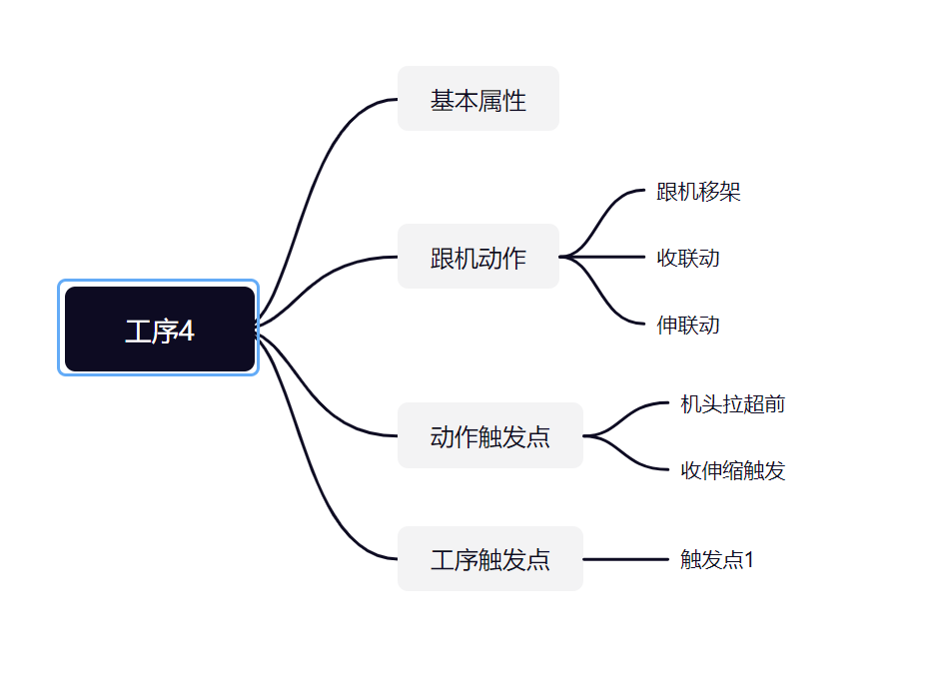

工序4

序号 | 基本属性 | 选择内容 | 最大值 | 最小值 | 参数属性(本地/全面) | 密码权限 | 输入类型 | 显示 | 默认值 | 单位 | 参数说明
1 | 工艺号 | / | 10 | 1 | 全局 | 高级 | 整型输入 | 不显示 | 1 |  | 采煤工艺编号
2 | 工艺名称 | / | 6 | 1 | 全局 | 高级 | 字符串 | 不显示 |  |  | 采煤工艺的名称
3 | 工序起始架号 | / | 100 | 3 | 全局 | 高级 | 整型输入 | 显示 | 10 |  | 工序的起始架号，即煤机位置能到达的起始位置
4 | 工序结束架号 | / | 50 | 1 | 全局 | 高级 | 整型输入 | 显示 | 6 |  | 工序的结束架号，即煤机位置能到达的结束位置
5 | 新的一刀开始 | / | 1000 | 1 | 全局 | 高级 | 整型输入 | 不显示 | 10 |  | 用于确认当前工序，是否为新的一刀开始
6 | 下一工序ID | / | 20 | 1 | 全局 | 高级 | 整型输入 | 不显示 | 10 |  | 下一工序的工序号，为0时工序号无效
跟机动作

序号 | 跟机移架 | 选择内容 | 最大值 | 最小值 | 参数属性(本地/全面) | 密码权限 | 输入类型 | 显示 | 默认值 | 单位 | 参数说明
1 | 跟机动作名称 | / | 6 | 1 | 全局 | 高级 | 字符串 | 不显示 | 默认值参考斜切进刀时特定采煤工艺的跟机动作名称 |  | 当前跟机动作的名称
2 | 关联动作类型 | 无/单动作/组合动作 | 2 | 0 | 全局 | 高级 | 选择项输入 | 不显示 | 默认值参考斜切进刀时特定采煤工艺的关联动作类型 |  | 当前跟机动作所关联的动作类型
3 | 关联动作ID | 单动作ID/组合动作ID | 1 | 0 | 全局 | 高级 | 选择型输入 | 特殊显示 | 默认值参考斜切进刀时特定采煤工艺的关联动作ID |  | 当前跟机动作关联的动作编号，单动作或组合动作均可，参考支架控制器的动作可编程模型
4 | 动作使能 | 禁止/允许 | 1 | 0 | 全局 | 高级 | 选择项输入 | 不显示 | 禁止(0) |  | 跟机动作是否使能
5 | 触发支架类型 | 无/中间架/机头超前支架/机尾超前支架/破碎机/自移转载/自移机尾/平板列车/应用场合8/应用场合9/应用场合10 | 10 | 0 | 全局 | 高级 | 选择项输入 | 显示 | 默认值参考斜切进刀时特定采煤工艺的触发支架类型 |  | 当前跟机动作所触发的支架(控制器)类型
6 | 距离煤机位置 | / | 250 | -250 | 全局 | 高级 | 整型输入 | 显示 | 默认值参考斜切进刀时特定采煤工艺的距离煤机位置 |  | 距离煤机的相对位置，前负后正
7 | 触发动作范围 | / | 250 | 1 | 全局 | 高级 | 整型输入 | 显示 | 默认值参考斜切进刀时特定采煤工艺的触发动作范围 |  | 触发动作时的触发架数或单架触发时，进行补架的间隔架数
8 | 触发动作的方式 | 无/单架触发/顺序触发/间隔触发/重复触发 | 2 | 0 | 全局 | 高级 | 选择项输入 | 不显示 | 默认值参考斜切进刀时特定采煤工艺的触发方式 |  | 触发动作的具体方式
9 | 允许范围起始 | / | 250 | 1 | 全局 | 高级 | 整型输入 | 显示 | 与当前工序的范围起始相同 |  | 限定此跟机动作执行的范围起始
10 | 允许范围结束 | / | 250 | 1 | 全局 | 高级 | 整型输入 | 显示 | 与当前工序的范围结束相同 |  | 限定此跟机动作执行的范围结束
11 | 双向允许 | 禁止/允许 | 1 | 0 | 全局 | 高级 | 选择项输入 | 显示 | 默认值参考斜切进刀时特定采煤工艺是否允许反向 |  | 煤机返刀时(与当前工序运行方向不一致)时，是否执行当前跟机动作
12 | 单架触发间隔补架 | 禁止/允许 | 1 | 0 | 全局 | 高级 | 选择项输入 | 显示 | 默认值参考斜切进刀时特定采煤工艺是否允许单架触发间隔补架 |  | 单架触发时，如发生丢架，则以设定的"触发动作范围"为间隔进行补架
13 | 触发条件类型 | 无/单动作/组合动作 | 2 | 0 | 全局 | 高级 | 选择项输入 | 不显示 | 默认值参考斜切进刀时特定采煤工艺的触发条件类型 |  | 当前工艺下此跟机动作的触发条件类型
14 | 触发条件ID | 无/单动作ID/组合动作ID | 2 | 0 | 全局 | 高级 | 选择项输入 | 特殊显示1 | 默认值参考斜切进刀时特定采煤工艺的触发条件ID |  | 需等待的动作ID达到触发ID，才可触发下一架/组的跟机动作
15 | 触发动作时刻 | 无/启动/运行/结束 | 3 | 0 | 全局 | 高级 | 选择项输入 | 不显示 | 默认值参考斜切进刀时特定采煤工艺的动作时刻 |  | 需等待的动作ID到达触发时刻，才可触发下一架/组的跟机动作。(选为运行时，如此动作已结束，则判定条件满足)
16 | 触发判定方法 | 无/>/< | 2 | 0 | 全局 | 高级 | 选择项输入 | 不显示 | 默认值参考斜切进刀时特定采煤工艺的触发方法 |  | 触发方法，如方法1：x>y;方法2：x=y;方法3:x<y
17 | 触发传感器ID | / |  |  | 全局 | 高级 | 选择项输入 | 特殊显示2 | 默认值参考斜切进刀时特定采煤工艺的触发方法 |  | 需等待传感器ID达到判定方法与判定数值，才可触发下一架/组跟机动作。
18 | 触发判定数值 | / | 65535 | 0 | 全局 | 高级 | 单精度浮点输入 | 不显示 | 默认值参考斜切进刀时特定采煤工艺的触发方法 |  | 需等待传感器ID达到判定方法与判定数值，才可触发下一架/组跟机动作。
19 | 触发最长延时 | / | 255 | 0 | 全局 | 高级 | 单精度浮点输入 | 不显示 | 默认值参考斜切进刀时特定采煤工艺的触发方法 |  | 触发本次架/组跟机动作后，最长等待特定时间，才可触发下一架/组跟机动作。
20 | 动作执行参数 | / |  |  | 全局 | 高级 |  | 不显示 | 默认值参考斜切进刀时特定采煤工艺的触发方法 |  | 上位机可以设置控制器执行此跟机动作的特定参数
序号 | 收联动 | 选择内容 | 最大值 | 最小值 | 参数属性(本地/全面) | 密码权限 | 输入类型 | 显示 | 默认值 | 单位 | 参数说明
1 | 跟机动作名称 | / | 6 | 1 | 全局 | 高级 | 字符串 | 不显示 | 默认值参考斜切进刀时特定采煤工艺的跟机动作名称 |  | 当前跟机动作的名称
2 | 关联动作类型 | 无/单动作/组合动作 | 2 | 0 | 全局 | 高级 | 选择项输入 | 不显示 | 默认值参考斜切进刀时特定采煤工艺的关联动作类型 |  | 当前跟机动作所关联的动作类型
3 | 关联动作ID | 单动作ID/组合动作ID | 1 | 0 | 全局 | 高级 | 选择型输入 | 特殊显示 | 默认值参考斜切进刀时特定采煤工艺的关联动作ID |  | 当前跟机动作关联的动作编号，单动作或组合动作均可，参考支架控制器的动作可编程模型
4 | 动作使能 | 禁止/允许 | 1 | 0 | 全局 | 高级 | 选择项输入 | 不显示 | 禁止(0) |  | 跟机动作是否使能
5 | 触发支架类型 | 无/中间架/机头超前支架/机尾超前支架/破碎机/自移转载/自移机尾/平板列车/应用场合8/应用场合9/应用场合10 | 10 | 0 | 全局 | 高级 | 选择项输入 | 显示 | 默认值参考斜切进刀时特定采煤工艺的触发支架类型 |  | 当前跟机动作所触发的支架(控制器)类型
6 | 距离煤机位置 | / | 250 | -250 | 全局 | 高级 | 整型输入 | 显示 | 默认值参考斜切进刀时特定采煤工艺的距离煤机位置 |  | 距离煤机的相对位置，前负后正
7 | 触发动作范围 | / | 250 | 1 | 全局 | 高级 | 整型输入 | 显示 | 默认值参考斜切进刀时特定采煤工艺的触发动作范围 |  | 触发动作时的触发架数或单架触发时，进行补架的间隔架数
8 | 触发动作的方式 | 无/单架触发/顺序触发/间隔触发/重复触发 | 2 | 0 | 全局 | 高级 | 选择项输入 | 不显示 | 默认值参考斜切进刀时特定采煤工艺的触发方式 |  | 触发动作的具体方式
9 | 允许范围起始 | / | 250 | 1 | 全局 | 高级 | 整型输入 | 显示 | 与当前工序的范围起始相同 |  | 限定此跟机动作执行的范围起始
10 | 允许范围结束 | / | 250 | 1 | 全局 | 高级 | 整型输入 | 显示 | 与当前工序的范围结束相同 |  | 限定此跟机动作执行的范围结束
11 | 双向允许 | 禁止/允许 | 1 | 0 | 全局 | 高级 | 选择项输入 | 显示 | 默认值参考斜切进刀时特定采煤工艺是否允许反向 |  | 煤机返刀时(与当前工序运行方向不一致)时，是否执行当前跟机动作
12 | 单架触发间隔补架 | 禁止/允许 | 1 | 0 | 全局 | 高级 | 选择项输入 | 显示 | 默认值参考斜切进刀时特定采煤工艺是否允许单架触发间隔补架 |  | 单架触发时，如发生丢架，则以设定的"触发动作范围"为间隔进行补架
13 | 触发条件类型 | 无/单动作/组合动作 | 2 | 0 | 全局 | 高级 | 选择项输入 | 不显示 | 默认值参考斜切进刀时特定采煤工艺的触发条件类型 |  | 当前工艺下此跟机动作的触发条件类型
14 | 触发条件ID | 无/单动作ID/组合动作ID | 2 | 0 | 全局 | 高级 | 选择项输入 | 特殊显示1 | 默认值参考斜切进刀时特定采煤工艺的触发条件ID |  | 需等待的动作ID达到触发ID，才可触发下一架/组的跟机动作
15 | 触发动作时刻 | 无/启动/运行/结束 | 3 | 0 | 全局 | 高级 | 选择项输入 | 不显示 | 默认值参考斜切进刀时特定采煤工艺的动作时刻 |  | 需等待的动作ID到达触发时刻，才可触发下一架/组的跟机动作。(选为运行时，如此动作已结束，则判定条件满足)
16 | 触发判定方法 | 无/>/< | 2 | 0 | 全局 | 高级 | 选择项输入 | 不显示 | 默认值参考斜切进刀时特定采煤工艺的触发方法 |  | 触发方法，如方法1：x>y;方法2：x=y;方法3:x<y
17 | 触发传感器ID | / |  |  | 全局 | 高级 | 选择项输入 | 特殊显示2 | 默认值参考斜切进刀时特定采煤工艺的触发方法 |  | 需等待传感器ID达到判定方法与判定数值，才可触发下一架/组跟机动作。
18 | 触发判定数值 | / | 65535 | 0 | 全局 | 高级 | 单精度浮点输入 | 不显示 | 默认值参考斜切进刀时特定采煤工艺的触发方法 |  | 需等待传感器ID达到判定方法与判定数值，才可触发下一架/组跟机动作。
19 | 触发最长延时 | / | 255 | 0 | 全局 | 高级 | 单精度浮点输入 | 不显示 | 默认值参考斜切进刀时特定采煤工艺的触发方法 |  | 触发本次架/组跟机动作后，最长等待特定时间，才可触发下一架/组跟机动作。
20 | 动作执行参数 | / |  |  | 全局 | 高级 |  | 不显示 | 默认值参考斜切进刀时特定采煤工艺的触发方法 |  | 上位机可以设置控制器执行此跟机动作的特定参数
序号 | 伸联动 | 选择内容 | 最大值 | 最小值 | 参数属性(本地/全面) | 密码权限 | 输入类型 | 显示 | 默认值 | 单位 | 参数说明
1 | 跟机动作名称 | / | 6 | 1 | 全局 | 高级 | 字符串 | 不显示 | 默认值参考斜切进刀时特定采煤工艺的跟机动作名称 |  | 当前跟机动作的名称
2 | 关联动作类型 | 无/单动作/组合动作 | 2 | 0 | 全局 | 高级 | 选择项输入 | 不显示 | 默认值参考斜切进刀时特定采煤工艺的关联动作类型 |  | 当前跟机动作所关联的动作类型
3 | 关联动作ID | 单动作ID/组合动作ID | 1 | 0 | 全局 | 高级 | 选择型输入 | 特殊显示 | 默认值参考斜切进刀时特定采煤工艺的关联动作ID |  | 当前跟机动作关联的动作编号，单动作或组合动作均可，参考支架控制器的动作可编程模型
4 | 动作使能 | 禁止/允许 | 1 | 0 | 全局 | 高级 | 选择项输入 | 不显示 | 禁止(0) |  | 跟机动作是否使能
5 | 触发支架类型 | 无/中间架/机头超前支架/机尾超前支架/破碎机/自移转载/自移机尾/平板列车/应用场合8/应用场合9/应用场合10 | 10 | 0 | 全局 | 高级 | 选择项输入 | 显示 | 默认值参考斜切进刀时特定采煤工艺的触发支架类型 |  | 当前跟机动作所触发的支架(控制器)类型
6 | 距离煤机位置 | / | 250 | -250 | 全局 | 高级 | 整型输入 | 显示 | 默认值参考斜切进刀时特定采煤工艺的距离煤机位置 |  | 距离煤机的相对位置，前负后正
7 | 触发动作范围 | / | 250 | 1 | 全局 | 高级 | 整型输入 | 显示 | 默认值参考斜切进刀时特定采煤工艺的触发动作范围 |  | 触发动作时的触发架数或单架触发时，进行补架的间隔架数
8 | 触发动作的方式 | 无/单架触发/顺序触发/间隔触发/重复触发 | 2 | 0 | 全局 | 高级 | 选择项输入 | 不显示 | 默认值参考斜切进刀时特定采煤工艺的触发方式 |  | 触发动作的具体方式
9 | 允许范围起始 | / | 250 | 1 | 全局 | 高级 | 整型输入 | 显示 | 与当前工序的范围起始相同 |  | 限定此跟机动作执行的范围起始
10 | 允许范围结束 | / | 250 | 1 | 全局 | 高级 | 整型输入 | 显示 | 与当前工序的范围结束相同 |  | 限定此跟机动作执行的范围结束
11 | 双向允许 | 禁止/允许 | 1 | 0 | 全局 | 高级 | 选择项输入 | 显示 | 默认值参考斜切进刀时特定采煤工艺是否允许反向 |  | 煤机返刀时(与当前工序运行方向不一致)时，是否执行当前跟机动作
12 | 单架触发间隔补架 | 禁止/允许 | 1 | 0 | 全局 | 高级 | 选择项输入 | 显示 | 默认值参考斜切进刀时特定采煤工艺是否允许单架触发间隔补架 |  | 单架触发时，如发生丢架，则以设定的"触发动作范围"为间隔进行补架
13 | 触发条件类型 | 无/单动作/组合动作 | 2 | 0 | 全局 | 高级 | 选择项输入 | 不显示 | 默认值参考斜切进刀时特定采煤工艺的触发条件类型 |  | 当前工艺下此跟机动作的触发条件类型
14 | 触发条件ID | 无/单动作ID/组合动作ID | 2 | 0 | 全局 | 高级 | 选择项输入 | 特殊显示1 | 默认值参考斜切进刀时特定采煤工艺的触发条件ID |  | 需等待的动作ID达到触发ID，才可触发下一架/组的跟机动作
15 | 触发动作时刻 | 无/启动/运行/结束 | 3 | 0 | 全局 | 高级 | 选择项输入 | 不显示 | 默认值参考斜切进刀时特定采煤工艺的动作时刻 |  | 需等待的动作ID到达触发时刻，才可触发下一架/组的跟机动作。(选为运行时，如此动作已结束，则判定条件满足)
16 | 触发判定方法 | 无/>/< | 2 | 0 | 全局 | 高级 | 选择项输入 | 不显示 | 默认值参考斜切进刀时特定采煤工艺的触发方法 |  | 触发方法，如方法1：x>y;方法2：x=y;方法3:x<y
17 | 触发传感器ID | / |  |  | 全局 | 高级 | 选择项输入 | 特殊显示2 | 默认值参考斜切进刀时特定采煤工艺的触发方法 |  | 需等待传感器ID达到判定方法与判定数值，才可触发下一架/组跟机动作。
18 | 触发判定数值 | / | 65535 | 0 | 全局 | 高级 | 单精度浮点输入 | 不显示 | 默认值参考斜切进刀时特定采煤工艺的触发方法 |  | 需等待传感器ID达到判定方法与判定数值，才可触发下一架/组跟机动作。
19 | 触发最长延时 | / | 255 | 0 | 全局 | 高级 | 单精度浮点输入 | 不显示 | 默认值参考斜切进刀时特定采煤工艺的触发方法 |  | 触发本次架/组跟机动作后，最长等待特定时间，才可触发下一架/组跟机动作。
20 | 动作执行参数 | / |  |  | 全局 | 高级 |  | 不显示 | 默认值参考斜切进刀时特定采煤工艺的触发方法 |  | 上位机可以设置控制器执行此跟机动作的特定参数
动作触发点

序号 | 机头拉超前 | 选择内容 | 最大值 | 最小值 | 参数属性(本地/全面) | 密码权限 | 输入类型 | 显示 | 默认值 | 单位 | 参数说明
1 | 触发点号 | / | 250 | 1 | 全局 | 高级 | 整型输入 | 显示 | 1 |  | 工作面上,触发动作的支架控制器ID
2 | 触发点名称 | / |  |  | 全局 | 高级 | 字符串 | 不显示 | 无 |  | 当前动作触发点的名称
3 | 触发点使能 | 禁止/允许 | 1 | 0 | 全局 | 高级 | 选择项输入 | 显示 | 1 |  | 触发点是否使能
4 | 等待设备类型 | 无/中间架/机头超前支架/机尾超前支架/破碎机/自移转载/自移机尾/平板列车/应用场合8/应用场合9/应用场合10 | 10 | 0 | 全局 | 高级 | 字符串 | 不显示 | 默认值参考斜切进刀T特定采煤工艺的触发支架类型 |  | 当前跟机动作，所触发的支架(控制器)类型
5 | 等待设备编号 |  | 250 | 0 | 全局 | 高级 | 整型输入 | 不显示 | 1 |  | 等待特定设备类型具体支架控制器ID
6 | 等待条件类型 | 无/单动作/组合动作 | 2 | 0 | 全局 | 高级 | 选择项输入 | 不显示 | 默认值参考斜切进刀特定采煤工艺的条件类型 |  | 需等待的动作类型
7 | 等待条件ID | 无/单动作ID/组合动作ID | 2 |  | 全局 | 高级 | 选择项输入 | 特殊显示1 | 默认值参考斜切进刀特定采煤工艺的条件ID |  | 需等待的动作ID达到触发条件ID，才可触发下述设定动作。
8 | 等待动作时刻 | 启动/运行/结束 | 2 | 0 | 全局 | 高级 | 选择项输入 | 不显示 | 默认值参考斜切进刀特定采煤工艺的动作时刻 |  | 需等待的动作ID达到触发时刻，才可触发下述设定动作。(选为运行时，如此动作已结束，则判定动作条件满足)
9 | 等待判定方法 | 无/>/< | 2 | 0 | 全局 | 高级 | 选择项输入 | 不显示 | 默认值参考斜切进刀特定采煤工艺的触发方法 |  | 触发方法，如方法1：x>y;方法2:x==y;方法3：x<y
10 | 等待传感器ID | 传感器ID |  |  | 全局 | 高级 | 选择项输入 | 特殊显示2 | 默认值参考斜切进刀特定采煤工艺的传感器ID |  | 需等待传感器ID达到判定方法与判定数值，才可触发下述设定动作。
11 | 等待判定数值 | / | 65535 | 0 | 全局 | 高级 | 单精度浮点输入 | 不显示 | 默认值参考斜切进刀特定采煤工艺的判定数值 |  | 需等待传感器ID达到判定方法与判定数值，才可触发下述设定动作。
12 | 等待最长延时 | / | 255 | 0 | 全局 | 高级 | 单精度浮点输入 | 不显示 | 默认值参考斜切进刀特定采煤工艺的最长延时 |  | 最长等待特定时间，才可触发下述设定动作。
13 | 触发支架类型 | 中间架/机头超前支架/机尾超前支架/破碎机/自移转载/自移机尾/平板列车/应用场合8/应用场合9/应用场合10 | 9 | 0 | 全局 | 高级 | 字符串 | 不显示 | 默认值参考斜切进刀特定采煤工艺的触发支架类型 |  | 当前跟机动作，所触发的支架(控制器)类型
14 | 触发动作类型 | 无/单动作/组合动作 | 2 | 0 | 全局 | 高级 | 选择项输入 | 不显示 | 默认值参考斜切进刀特定采煤工艺的触发支架类型
15 | 触发动作ID: | 单动作ID/组合动作ID |  |  | 全局 | 高级 | 选择项输入 | 特殊显示1 | 默认值参考斜切进刀特定采煤工艺的触发动作ID |  | 触发动作的具体ID
16 | 触发起始架号： | / | 250 | 1 | 全局 | 高级 | 整型输入 | 显示 | 默认值参考斜切进刀特定采煤工艺的触发起始架号 |  | 触发动作时，起始架号。
17 | 触发结束架号： | / | 250 | 1 | 全局 | 高级 | 整型输入 | 显示 | 默认值参考斜切进刀特定采煤工艺的触发结束架号 |  | 触发动作时，结束架号。
18 | 组内架数: | / | 250 | 1 | 全局 | 高级 | 整型输入 | 显示 | 默认值参考斜切进刀特定采煤工艺的组内架数 |  | 触发动作范围时，进行分组时，每一组的组内架数。
19 | 触发条件类型 | 无/单动作/组合动作 | 2 | 0 | 全局 | 高级 | 选择项输入 | 不显示 | 默认值参考斜切进刀特定采煤工艺的条件类型 |  | 需等待的动作类型
20 | 触发条件ID | 单动作ID/组合动作ID |  |  | 全局 | 高级 | 选择项输入 | 特殊显示1 | 默认值参考斜切进刀特定采煤工艺的条件ID |  | 需等待的动作ID达到触发时刻，才可触发下一架/组的跟机动作。
21 | 触发动作时刻 | 无/启动/运行/结束 | 3 | 0 | 全局 | 高级 | 选择项输入 | 不显示 | 默认值参考斜切进刀特定采煤工艺的动作时刻 |  | 需等待的动作ID达到触发时刻，才可触发下一架/组的跟机动作。(选为运行时，如此动作已结束，则判定动作条件满足)
22 | 触发判定方法 | 无、>、< | 2 | 0 | 全局 | 高级 | 选择项输入 | 不显示 | 默认值参考斜切进刀特定采煤工艺的判定方法 |  | 触发方法，如方法1：x>y;方法2:x==y;方法3：x<y
23 | 触发传感器ID | 传感器ID |  |  | 全局 | 高级 | 选择项输入 | 特殊显示2 | 默认值参考斜切进刀特定采煤工艺的传感器ID |  | 需等待传感器ID达到判定方法与判定数值，才可触发下一架/组跟机动作。
24 | 触发判定数值 | / | 65535 | 0 | 全局 | 高级 | 单精度浮点输入 | 不显示 | 默认值参考斜切进刀特定采煤工艺的判定数值 |  | 需等待传感器ID达到判定方法与判定数值，才可触发下一架/组跟机动作。
25 | 触发最长延时 | / | 255 | 0 | 全局 | 高级 | 单精度浮点输入 | 不显示 | 默认值参考斜切进刀特定采煤工艺的最长延时 |  | 触发本次架/组跟机动作后，最长等待特定时间，才可触发下一架/组跟机动作。
26 | 动作执行参数 |  |  |  | 全局 | 高级 |  | 不显示 |  |  | 上位机可以设置控制器执行此跟机动作的特定参数
序号 | 收伸缩触发 | 选择内容 | 最大值 | 最小值 | 参数属性(本地/全面) | 密码权限 | 输入类型 | 显示 | 默认值 | 单位 | 参数说明
1 | 触发点号 | / | 250 | 1 | 全局 | 高级 | 整型输入 | 显示 | 1 |  | 工作面上,触发动作的支架控制器ID
2 | 触发点名称 | / |  |  | 全局 | 高级 | 字符串 | 不显示 | 无 |  | 当前动作触发点的名称
3 | 触发点使能 | 禁止/允许 | 1 | 0 | 全局 | 高级 | 选择项输入 | 显示 | 1 |  | 触发点是否使能
4 | 等待设备类型 | 无/中间架/机头超前支架/机尾超前支架/破碎机/自移转载/自移机尾/平板列车/应用场合8/应用场合9/应用场合10 | 10 | 0 | 全局 | 高级 | 字符串 | 不显示 | 默认值参考斜切进刀T特定采煤工艺的触发支架类型 |  | 当前跟机动作，所触发的支架(控制器)类型
5 | 等待设备编号 |  | 250 | 0 | 全局 | 高级 | 整型输入 | 不显示 | 1 |  | 等待特定设备类型具体支架控制器ID
6 | 等待条件类型 | 无/单动作/组合动作 | 2 | 0 | 全局 | 高级 | 选择项输入 | 不显示 | 默认值参考斜切进刀特定采煤工艺的条件类型 |  | 需等待的动作类型
7 | 等待条件ID | 无/单动作ID/组合动作ID | 2 |  | 全局 | 高级 | 选择项输入 | 特殊显示1 | 默认值参考斜切进刀特定采煤工艺的条件ID |  | 需等待的动作ID达到触发条件ID，才可触发下述设定动作。
8 | 等待动作时刻 | 启动/运行/结束 | 2 | 0 | 全局 | 高级 | 选择项输入 | 不显示 | 默认值参考斜切进刀特定采煤工艺的动作时刻 |  | 需等待的动作ID达到触发时刻，才可触发下述设定动作。(选为运行时，如此动作已结束，则判定动作条件满足)
9 | 等待判定方法 | 无/>/< | 2 | 0 | 全局 | 高级 | 选择项输入 | 不显示 | 默认值参考斜切进刀特定采煤工艺的触发方法 |  | 触发方法，如方法1：x>y;方法2:x==y;方法3：x<y
10 | 等待传感器ID | 传感器ID |  |  | 全局 | 高级 | 选择项输入 | 特殊显示2 | 默认值参考斜切进刀特定采煤工艺的传感器ID |  | 需等待传感器ID达到判定方法与判定数值，才可触发下述设定动作。
11 | 等待判定数值 | / | 65535 | 0 | 全局 | 高级 | 单精度浮点输入 | 不显示 | 默认值参考斜切进刀特定采煤工艺的判定数值 |  | 需等待传感器ID达到判定方法与判定数值，才可触发下述设定动作。
12 | 等待最长延时 | / | 255 | 0 | 全局 | 高级 | 单精度浮点输入 | 不显示 | 默认值参考斜切进刀特定采煤工艺的最长延时 |  | 最长等待特定时间，才可触发下述设定动作。
13 | 触发支架类型 | 中间架/机头超前支架/机尾超前支架/破碎机/自移转载/自移机尾/平板列车/应用场合8/应用场合9/应用场合10 | 9 | 0 | 全局 | 高级 | 字符串 | 不显示 | 默认值参考斜切进刀特定采煤工艺的触发支架类型 |  | 当前跟机动作，所触发的支架(控制器)类型
14 | 触发动作类型 | 无/单动作/组合动作 | 2 | 0 | 全局 | 高级 | 选择项输入 | 不显示 | 默认值参考斜切进刀特定采煤工艺的触发支架类型
15 | 触发动作ID: | 单动作ID/组合动作ID |  |  | 全局 | 高级 | 选择项输入 | 特殊显示1 | 默认值参考斜切进刀特定采煤工艺的触发动作ID |  | 触发动作的具体ID
16 | 触发起始架号： | / | 250 | 1 | 全局 | 高级 | 整型输入 | 显示 | 默认值参考斜切进刀特定采煤工艺的触发起始架号 |  | 触发动作时，起始架号。
17 | 触发结束架号： | / | 250 | 1 | 全局 | 高级 | 整型输入 | 显示 | 默认值参考斜切进刀特定采煤工艺的触发结束架号 |  | 触发动作时，结束架号。
18 | 组内架数: | / | 250 | 1 | 全局 | 高级 | 整型输入 | 显示 | 默认值参考斜切进刀特定采煤工艺的组内架数 |  | 触发动作范围时，进行分组时，每一组的组内架数。
19 | 触发条件类型 | 无/单动作/组合动作 | 2 | 0 | 全局 | 高级 | 选择项输入 | 不显示 | 默认值参考斜切进刀特定采煤工艺的条件类型 |  | 需等待的动作类型
20 | 触发条件ID | 单动作ID/组合动作ID |  |  | 全局 | 高级 | 选择项输入 | 特殊显示1 | 默认值参考斜切进刀特定采煤工艺的条件ID |  | 需等待的动作ID达到触发时刻，才可触发下一架/组的跟机动作。
21 | 触发动作时刻 | 无/启动/运行/结束 | 3 | 0 | 全局 | 高级 | 选择项输入 | 不显示 | 默认值参考斜切进刀特定采煤工艺的动作时刻 |  | 需等待的动作ID达到触发时刻，才可触发下一架/组的跟机动作。(选为运行时，如此动作已结束，则判定动作条件满足)
22 | 触发判定方法 | 无、>、< | 2 | 0 | 全局 | 高级 | 选择项输入 | 不显示 | 默认值参考斜切进刀特定采煤工艺的判定方法 |  | 触发方法，如方法1：x>y;方法2:x==y;方法3：x<y
23 | 触发传感器ID | 传感器ID |  |  | 全局 | 高级 | 选择项输入 | 特殊显示2 | 默认值参考斜切进刀特定采煤工艺的传感器ID |  | 需等待传感器ID达到判定方法与判定数值，才可触发下一架/组跟机动作。
24 | 触发判定数值 | / | 65535 | 0 | 全局 | 高级 | 单精度浮点输入 | 不显示 | 默认值参考斜切进刀特定采煤工艺的判定数值 |  | 需等待传感器ID达到判定方法与判定数值，才可触发下一架/组跟机动作。
25 | 触发最长延时 | / | 255 | 0 | 全局 | 高级 | 单精度浮点输入 | 不显示 | 默认值参考斜切进刀特定采煤工艺的最长延时 |  | 触发本次架/组跟机动作后，最长等待特定时间，才可触发下一架/组跟机动作。
26 | 动作执行参数 |  |  |  | 全局 | 高级 |  | 不显示 |  |  | 上位机可以设置控制器执行此跟机动作的特定参数
工序触发点

序号 | 触发点1 | 选择内容 | 最大值 | 最小值 | 参数属性(本地/全面) | 密码权限 | 输入类型 | 显示 | 默认值 | 单位 | 参数说明
1 | 触发点号 | / | 250 | 1 | 全局 | 高级 | 整型输入 | 显示 | 1 |  | 工作面上,触发动作的支架控制器ID
2 | 触发点使能 | 禁止/允许 | 1 | 0 | 全局 | 高级 | 选择项输入 | 显示 | 1 |  | 触发点是否使能
3 | 等待设备类型 | 中间架/机头超前支架/机尾超前支架/破碎机/自移转载/自移机尾/平板列车/应用场合8/应用场合9/应用场合10 | 9 | 0 | 全局 | 高级 | 字符串 | 不显示 | 默认值参考斜切进刀T特定采煤工艺的触发支架类型 |  | 当前跟机动作，所触发的支架(控制器)类型
4 | 等待设备编号 |  | 250 | 0 | 全局 | 高级 | 整型输入 | 不显示 | 1 |  | 等待特定设备类型具体支架控制器ID
5 | 等待条件类型 | 无/单动作/组合动作 | 2 | 0 | 全局 | 高级 | 选择项输入 | 不显示 | 默认值参考斜切进刀特定采煤工艺的条件类型 |  | 需等待的动作类型
6 | 等待条件ID | 无/单动作ID/组合动作ID | 2 | 0 | 全局 | 高级 | 选择项输入 | 特殊显示1 | 默认值参考斜切进刀特定采煤工艺的条件ID |  | 需等待的动作ID达到触发条件ID，才可触发下一工序。
7 | 等待动作时刻 | 无/启动/运行/结束 | 3 | 0 | 全局 | 高级 | 选择项输入 | 不显示 | 默认值参考斜切进刀特定采煤工艺的动作时刻 |  | 需等待的动作ID达到触发时刻，才可触发下一工序。(选为运行时，如此动作已结束，则判定动作条件满足)
8 | 等待判定方法 | 无、>、< | 2 | 0 | 全局 | 高级 | 选择项输入 | 不显示 | 默认值参考斜切进刀特定采煤工艺的触发方法 |  | 触发方法，如方法1：x>y;方法2:x==y;方法3：x<y
9 | 等待传感器ID | 传感器ID |  |  | 全局 | 高级 | 选择项输入 | 特殊显示2 | 默认值参考斜切进刀特定采煤工艺的传感器ID |  | 需等待传感器ID达到判定方法与判定数值，才可触发下一工序。
10 | 等待判定数值 | / | 65535 | 0 | 全局 | 高级 | 单精度浮点输入 | 不显示 | 默认值参考斜切进刀特定采煤工艺的判定数值 |  | 需等待传感器ID达到判定方法与判定数值，才可触发下一工序。
11 | 等待最长延时 | / | 255 | 0 | 全局 | 高级 | 单精度浮点输入 | 不显示 | 默认值参考斜切进刀特定采煤工艺的最长延时 | s | 到达设定位置后，最长等待特定时间，才可触发下一工序。

工序5
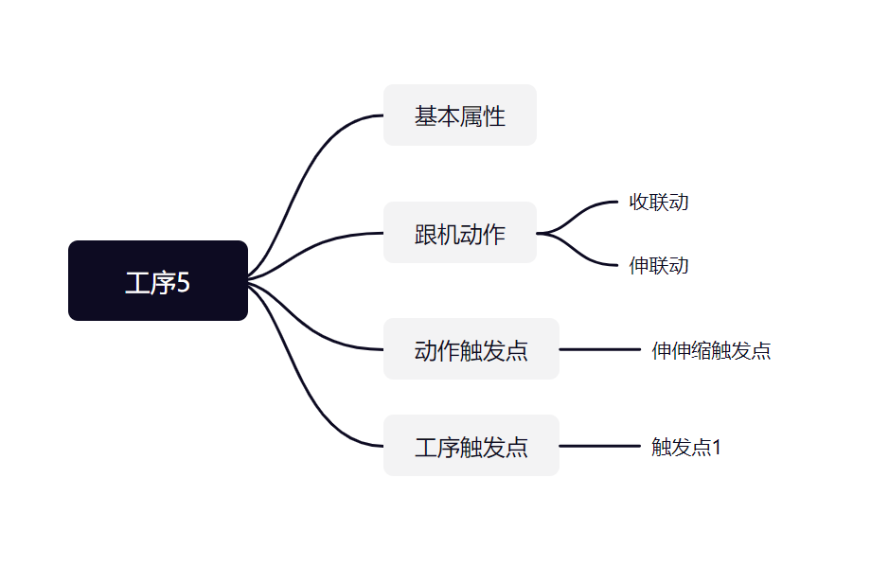

工序5

序号 | 基本属性 | 选择内容 | 最大值 | 最小值 | 参数属性(本地/全面) | 密码权限 | 输入类型 | 显示 | 默认值 | 单位 | 参数说明
1 | 工艺号 | / | 10 | 1 | 全局 | 高级 | 整型输入 | 不显示 | 1 |  | 采煤工艺编号
2 | 工艺名称 | / | 6 | 1 | 全局 | 高级 | 字符串 | 不显示 |  |  | 采煤工艺的名称
3 | 工序起始架号 | / | 100 | 3 | 全局 | 高级 | 整型输入 | 显示 | 10 |  | 工序的起始架号，即煤机位置能到达的起始位置
4 | 工序结束架号 | / | 50 | 1 | 全局 | 高级 | 整型输入 | 显示 | 6 |  | 工序的结束架号，即煤机位置能到达的结束位置
5 | 新的一刀开始 | / | 1000 | 1 | 全局 | 高级 | 整型输入 | 不显示 | 10 |  | 用于确认当前工序，是否为新的一刀开始
6 | 下一工序ID | / | 20 | 1 | 全局 | 高级 | 整型输入 | 不显示 | 10 |  | 下一工序的工序号，为0时工序号无效
跟机动作

序号 | 收联动 | 选择内容 | 最大值 | 最小值 | 参数属性(本地/全面) | 密码权限 | 输入类型 | 显示 | 默认值 | 单位 | 参数说明
1 | 跟机动作名称 | / | 6 | 1 | 全局 | 高级 | 字符串 | 不显示 | 默认值参考斜切进刀时特定采煤工艺的跟机动作名称 |  | 当前跟机动作的名称
2 | 关联动作类型 | 无/单动作/组合动作 | 2 | 0 | 全局 | 高级 | 选择项输入 | 不显示 | 默认值参考斜切进刀时特定采煤工艺的关联动作类型 |  | 当前跟机动作所关联的动作类型
3 | 关联动作ID | 单动作ID/组合动作ID | 1 | 0 | 全局 | 高级 | 选择型输入 | 特殊显示 | 默认值参考斜切进刀时特定采煤工艺的关联动作ID |  | 当前跟机动作关联的动作编号，单动作或组合动作均可，参考支架控制器的动作可编程模型
4 | 动作使能 | 禁止/允许 | 1 | 0 | 全局 | 高级 | 选择项输入 | 不显示 | 禁止(0) |  | 跟机动作是否使能
5 | 触发支架类型 | 无/中间架/机头超前支架/机尾超前支架/破碎机/自移转载/自移机尾/平板列车/应用场合8/应用场合9/应用场合10 | 10 | 0 | 全局 | 高级 | 选择项输入 | 显示 | 默认值参考斜切进刀时特定采煤工艺的触发支架类型 |  | 当前跟机动作所触发的支架(控制器)类型
6 | 距离煤机位置 | / | 250 | -250 | 全局 | 高级 | 整型输入 | 显示 | 默认值参考斜切进刀时特定采煤工艺的距离煤机位置 |  | 距离煤机的相对位置，前负后正
7 | 触发动作范围 | / | 250 | 1 | 全局 | 高级 | 整型输入 | 显示 | 默认值参考斜切进刀时特定采煤工艺的触发动作范围 |  | 触发动作时的触发架数或单架触发时，进行补架的间隔架数
8 | 触发动作的方式 | 无/单架触发/顺序触发/间隔触发/重复触发 | 2 | 0 | 全局 | 高级 | 选择项输入 | 不显示 | 默认值参考斜切进刀时特定采煤工艺的触发方式 |  | 触发动作的具体方式
9 | 允许范围起始 | / | 250 | 1 | 全局 | 高级 | 整型输入 | 显示 | 与当前工序的范围起始相同 |  | 限定此跟机动作执行的范围起始
10 | 允许范围结束 | / | 250 | 1 | 全局 | 高级 | 整型输入 | 显示 | 与当前工序的范围结束相同 |  | 限定此跟机动作执行的范围结束
11 | 双向允许 | 禁止/允许 | 1 | 0 | 全局 | 高级 | 选择项输入 | 显示 | 默认值参考斜切进刀时特定采煤工艺是否允许反向 |  | 煤机返刀时(与当前工序运行方向不一致)时，是否执行当前跟机动作
12 | 单架触发间隔补架 | 禁止/允许 | 1 | 0 | 全局 | 高级 | 选择项输入 | 显示 | 默认值参考斜切进刀时特定采煤工艺是否允许单架触发间隔补架 |  | 单架触发时，如发生丢架，则以设定的"触发动作范围"为间隔进行补架
13 | 触发条件类型 | 无/单动作/组合动作 | 2 | 0 | 全局 | 高级 | 选择项输入 | 不显示 | 默认值参考斜切进刀时特定采煤工艺的触发条件类型 |  | 当前工艺下此跟机动作的触发条件类型
14 | 触发条件ID | 无/单动作ID/组合动作ID | 2 | 0 | 全局 | 高级 | 选择项输入 | 特殊显示1 | 默认值参考斜切进刀时特定采煤工艺的触发条件ID |  | 需等待的动作ID达到触发ID，才可触发下一架/组的跟机动作
15 | 触发动作时刻 | 无/启动/运行/结束 | 3 | 0 | 全局 | 高级 | 选择项输入 | 不显示 | 默认值参考斜切进刀时特定采煤工艺的动作时刻 |  | 需等待的动作ID到达触发时刻，才可触发下一架/组的跟机动作。(选为运行时，如此动作已结束，则判定条件满足)
16 | 触发判定方法 | 无/>/< | 2 | 0 | 全局 | 高级 | 选择项输入 | 不显示 | 默认值参考斜切进刀时特定采煤工艺的触发方法 |  | 触发方法，如方法1：x>y;方法2：x=y;方法3:x<y
17 | 触发传感器ID | / |  |  | 全局 | 高级 | 选择项输入 | 特殊显示2 | 默认值参考斜切进刀时特定采煤工艺的触发方法 |  | 需等待传感器ID达到判定方法与判定数值，才可触发下一架/组跟机动作。
18 | 触发判定数值 | / | 65535 | 0 | 全局 | 高级 | 单精度浮点输入 | 不显示 | 默认值参考斜切进刀时特定采煤工艺的触发方法 |  | 需等待传感器ID达到判定方法与判定数值，才可触发下一架/组跟机动作。
19 | 触发最长延时 | / | 255 | 0 | 全局 | 高级 | 单精度浮点输入 | 不显示 | 默认值参考斜切进刀时特定采煤工艺的触发方法 |  | 触发本次架/组跟机动作后，最长等待特定时间，才可触发下一架/组跟机动作。
20 | 动作执行参数 | / |  |  | 全局 | 高级 |  | 不显示 | 默认值参考斜切进刀时特定采煤工艺的触发方法 |  | 上位机可以设置控制器执行此跟机动作的特定参数
序号 | 伸联动 | 选择内容 | 最大值 | 最小值 | 参数属性(本地/全面) | 密码权限 | 输入类型 | 显示 | 默认值 | 单位 | 参数说明
1 | 跟机动作名称 | / | 6 | 1 | 全局 | 高级 | 字符串 | 不显示 | 默认值参考斜切进刀时特定采煤工艺的跟机动作名称 |  | 当前跟机动作的名称
2 | 关联动作类型 | 无/单动作/组合动作 | 2 | 0 | 全局 | 高级 | 选择项输入 | 不显示 | 默认值参考斜切进刀时特定采煤工艺的关联动作类型 |  | 当前跟机动作所关联的动作类型
3 | 关联动作ID | 单动作ID/组合动作ID | 1 | 0 | 全局 | 高级 | 选择型输入 | 特殊显示 | 默认值参考斜切进刀时特定采煤工艺的关联动作ID |  | 当前跟机动作关联的动作编号，单动作或组合动作均可，参考支架控制器的动作可编程模型
4 | 动作使能 | 禁止/允许 | 1 | 0 | 全局 | 高级 | 选择项输入 | 不显示 | 禁止(0) |  | 跟机动作是否使能
5 | 触发支架类型 | 无/中间架/机头超前支架/机尾超前支架/破碎机/自移转载/自移机尾/平板列车/应用场合8/应用场合9/应用场合10 | 10 | 0 | 全局 | 高级 | 选择项输入 | 显示 | 默认值参考斜切进刀时特定采煤工艺的触发支架类型 |  | 当前跟机动作所触发的支架(控制器)类型
...

工序6
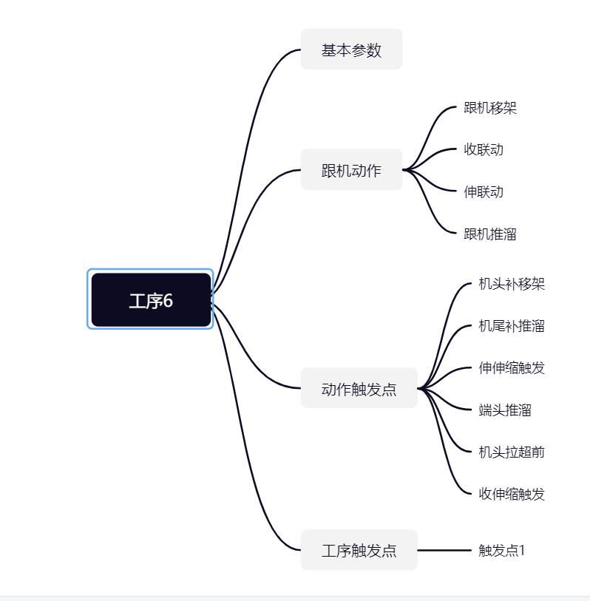

工序6

序号 | 基本属性 | 选择内容 | 最大值 | 最小值 | 参数属性(本地/全面) | 密码权限 | 输入类型 | 显示 | 默认值 | 单位 | 参数说明
1 | 工艺号 | / | 10 | 1 | 全局 | 高级 | 整型输入 | 不显示 | 1 |  | 采煤工艺编号
2 | 工艺名称 | / | 6 | 1 | 全局 | 高级 | 字符串 | 不显示 |  |  | 采煤工艺的名称
3 | 工序起始架号 | / | 100 | 3 | 全局 | 高级 | 整型输入 | 显示 | 10 |  | 工序的起始架号，即煤机位置能到达的起始位置
4 | 工序结束架号 | / | 50 | 1 | 全局 | 高级 | 整型输入 | 显示 | 6 |  | 工序的结束架号，即煤机位置能到达的结束位置
5 | 新的一刀开始 | / | 1000 | 1 | 全局 | 高级 | 整型输入 | 不显示 | 10 |  | 用于确认当前工序，是否为新的一刀开始
6 | 下一工序ID | / | 20 | 1 | 全局 | 高级 | 整型输入 | 不显示 | 10 |  | 下一工序的工序号，为0时工序号无效
跟机动作
...

工序12
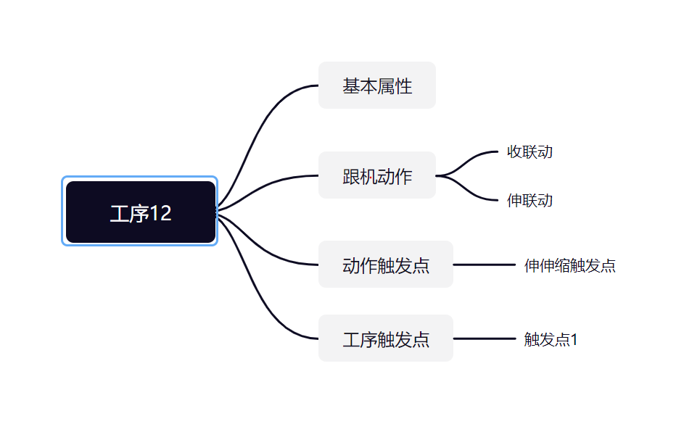

工序12

序号 | 基本属性 | 选择内容 | 最大值 | 最小值 | 参数属性(本地/全面) | 密码权限 | 输入类型 | 显示 | 默认值 | 单位 | 参数说明
1 | 工艺号 | / | 10 | 1 | 全局 | 高级 | 整型输入 | 不显示 | 1 |  | 采煤工艺编号
2 | 工艺名称 | / | 6 | 1 | 全局 | 高级 | 字符串 | 不显示 |  |  | 采煤工艺的名称
3 | 工序起始架号 | / | 100 | 3 | 全局 | 高级 | 整型输入 | 显示 | 10 |  | 工序的起始架号，即煤机位置能到达的起始位置
4 | 工序结束架号 | / | 50 | 1 | 全局 | 高级 | 整型输入 | 显示 | 6 |  | 工序的结束架号，即煤机位置能到达的结束位置
5 | 新的一刀开始 | / | 1000 | 1 | 全局 | 高级 | 整型输入 | 不显示 | 10 |  | 用于确认当前工序，是否为新的一刀开始
6 | 下一工序ID | / | 20 | 1 | 全局 | 高级 | 整型输入 | 不显示 | 10 |  | 下一工序的工序号，为0时工序号无效
...

工序13
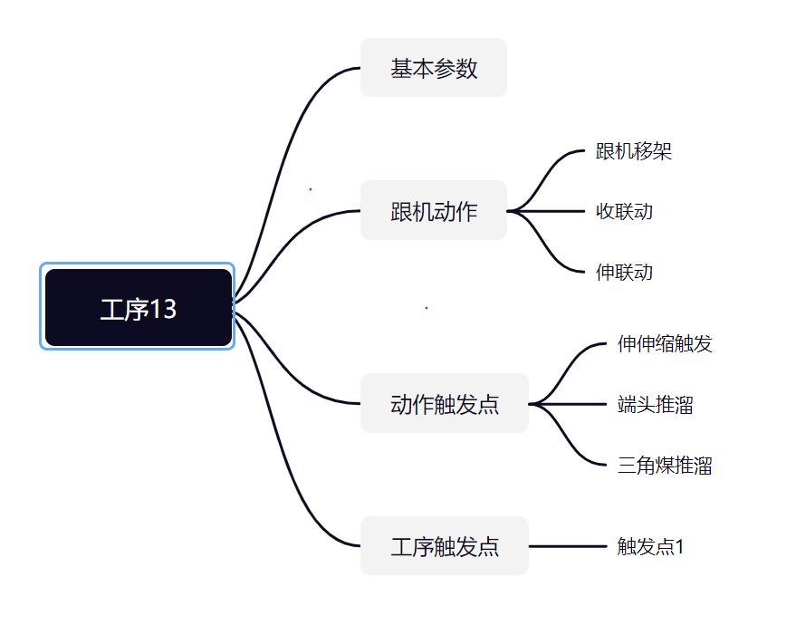

工序13

序号 | 基本属性 | 选择内容 | 最大值 | 最小值 | 参数属性(本地/全面) | 密码权限 | 输入类型 | 显示 | 默认值 | 单位 | 参数说明
1 | 工艺号 | / | 10 | 1 | 全局 | 高级 | 整型输入 | 不显示 | 1 |  | 采煤工艺编号
2 | 工艺名称 | / | 6 | 1 | 全局 | 高级 | 字符串 | 不显示 |  |  | 采煤工艺的名称
3 | 工序起始架号 | / | 100 | 3 | 全局 | 高级 | 整型输入 | 显示 | 10 |  | 工序的起始架号，即煤机位置能到达的起始位置
4 | 工序结束架号 | / | 50 | 1 | 全局 | 高级 | 整型输入 | 显示 | 6 |  | 工序的结束架号，即煤机位置能到达的结束位置
...

工序14
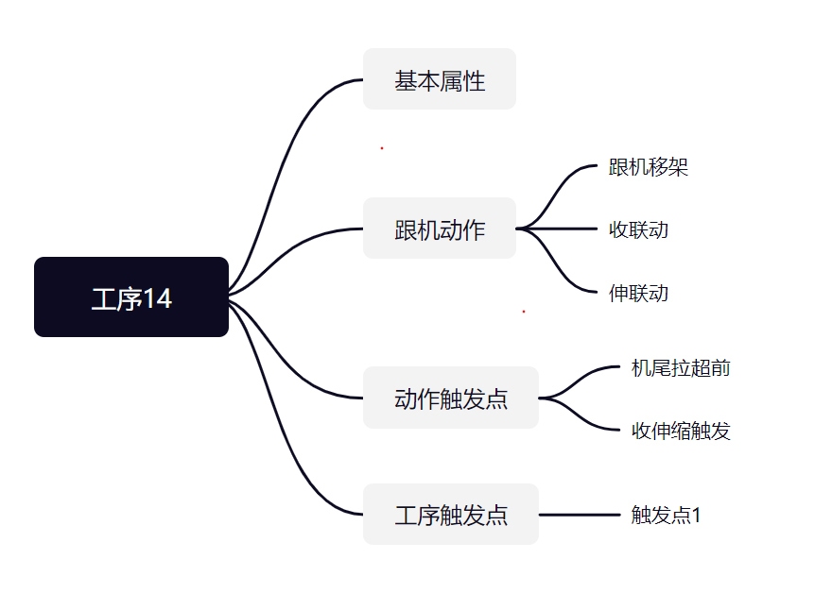

工序14

序号 | 基本属性 | 选择内容 | 最大值 | 最小值 | 参数属性(本地/全面) | 密码权限 | 输入类型 | 显示 | 默认值 | 单位 | 参数说明
1 | 工艺号 | / | 10 | 1 | 全局 | 高级 | 整型输入 | 不显示 | 1 |  | 采煤工艺编号
2 | 工艺名称 | / | 6 | 1 | 全局 | 高级 | 字符串 | 不显示 |  |  | 采煤工艺的名称
3 | 工序起始架号 | / | 100 | 3 | 全局 | 高级 | 整型输入 | 显示 | 10 |  | 工序的起始架号，即煤机位置能到达的起始位置
4 | 工序结束架号 | / | 50 | 1 | 全局 | 高级 | 整型输入 | 显示 | 6 |  | 工序的结束架号，即煤机位置能到达的结束位置
5 | 新的一刀开始 | / | 1000 | 1 | 全局 | 高级 | 整型输入 | 不显示 | 10 |  | 用于确认当前工序，是否为新的一刀开始
...

工序15
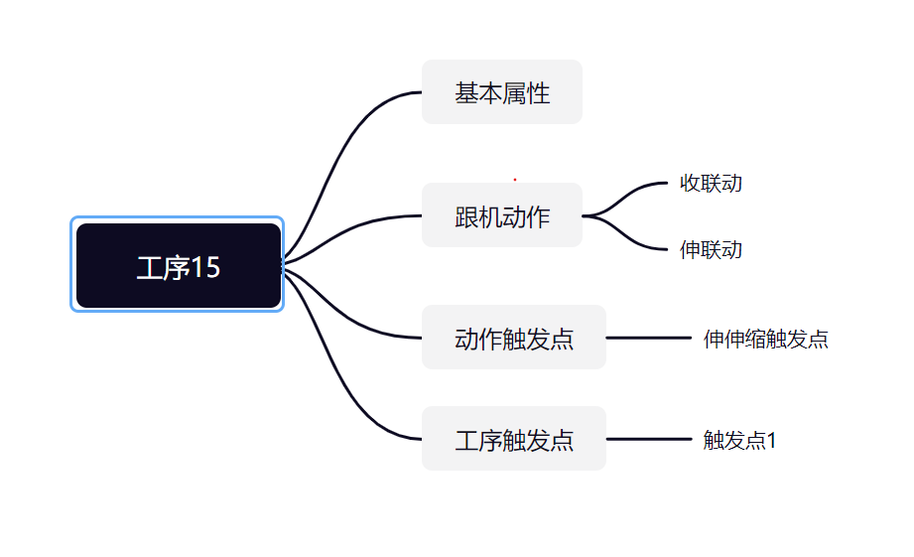

工序15

序号 | 基本属性 | 选择内容 | 最大值 | 最小值 | 参数属性(本地/全面) | 密码权限 | 输入类型 | 显示 | 默认值 | 单位 | 参数说明
1 | 工艺号 | / | 10 | 1 | 全局 | 高级 | 整型输入 | 不显示 | 1 |  | 采煤工艺编号
2 | 工艺名称 | / | 6 | 1 | 全局 | 高级 | 字符串 | 不显示 |  |  | 采煤工艺的名称
3 | 工序起始架号 | / | 100 | 3 | 全局 | 高级 | 整型输入 | 显示 | 10 |  | 工序的起始架号，即煤机位置能到达的起始位置
4 | 工序结束架号 | / | 50 | 1 | 全局 | 高级 | 整型输入 | 显示 | 6 |  | 工序的结束架号，即煤机位置能到达的结束位置
5 | 新的一刀开始 | / | 1000 | 1 | 全局 | 高级 | 整型输入 | 不显示 | 10 |  | 用于确认当前工序，是否为新的一刀开始
6 | 下一工序ID | / | 20 | 1 | 全局 | 高级 | 整型输入 | 不显示 | 10 |  | 下一工序的工序号，为0时工序号无效
跟机动作
...

